■ 표지
현 장 설 명 서

■ 공사명 : 0000 현장 (도급계약서 내 공사명 기입) |  | 현장 작성란

■ 공종명 : 철근콘크리트공사

- 목 차 -

 | Ⅰ. 공사개요


 | Ⅱ. 입찰 및 하도급 일반조건
 | 1. 입찰 일반사항
 | 2. 하도급 일반조건
 | 3. 견적시 유의사항

 | Ⅲ. 공종별 공사범위 및 견적조건
 | 1. 공사 범위
 | 2. 견적 조건

 | Ⅳ. 관련양식
 | 1. 현장설명 참가 확인서
 | 2. 윤리경영 실천 서약서
 | 3. 입찰시간 연장 동의서

▪ 최종 개정일자 : 2025년 11월 (Rev 3)

Ⅲ (철근콘크리트공사)공종별 공사범위 및 견적조건

Ⅲ-Ⅰ. 공종별 공사범위 및 견적조건 (형틀 공사)
 | 1. 공사 범위
 |  | 1) 지급자재 : 용전, 용수, AL폼, AL전용 서포트, 갱폼, 데크플레이트
 |  | 1) 지입자재 : 지급자재를 제외한 모든 주/부자재 일체
 |  | 2) 도서(실시, 특화), 시방, 내역에 명기된 부위 일체 및 현장 지정 세부공사
 |  | 3) 각종 자재의 하차, 야적 및 현장 내 소운반 (하차 장비비 포함)
 |  | 4) 잉여자재 뒷정리 및 귀책사유 폐기물 반출(해당시 폐기물처리 신고 및 비용 포함)
 |  | 5) 반입 자재 검수
 |  | 6) 먹매김
 |  | 7) 보양 및 해체("갑"의 보양기준 준수, 시공 전 "갑"에 확인 요청)
 |  | 8) 동절기 공사 간 필요한 보양 및 열원 설치(자재, 인건비 포함)
 |  | 9) 시공불량에 따른 재시공 및 관련 공정 재시공
 |  | 10) 우기철 양수 작업
 | 2. 견적조건 및 유의사항
 |  | 1) 일반공통사항
 |  | (1) 자재 및 인원의 수급 현황을 사전 확인하여 당 현장 공정에 차질이 없도록 하여야 한다.
 |  | (2) 용전, 용수 이외 공사에 필요한 모든 자재 및 공구, 장비비, 인건비를 포함하여야 한다.
 |  | (3) 사업승인조건으로 관내지역 건설업체 우선선정, 관내지역 자재 및 인력 우선 사용조건이
 |  | (3) 있는 바, "을"은 상기 사항을 고려하여 관내 장비, 자재, 인력을 채용할 것을 권장한다.
 |  | (4) 현장식당 식대 등 체불금액은 매월 정산할 것을 권장하며, 2개월이상 체납시 경고문을
 |  | (4) 발급하여 누적시 추후 입찰참여제한 등의 조치를 취한다.
 |  | (5) 현장책임자는 현장사무실과 상시 연락 가능한 무전기 1대를 기본 비치하여야 한다.
 |  | (6) 공사착수 10일 전까지 착공계, 현장대리인계, 인원 및 자재투입계획서, 자재투입계획서
 |  | (6) 등을 포함한 종합시공계획서를 "갑"에게 제출하여 승인을 득하여야 한다.
 |  | (7) 자재 관련 사항
 |  | - 모든 사용자재는 KS제품 사용 원칙으로 한다.
 |  | - 국가공인기관에서 작성한 시험성적서, 자재공급원 승인요청서 제출·승인 받아야 한다.
 |  | - "갑"이 정하는 기준의 관리시험 계획에 의거 외부시험 의뢰가 필요한 자재에 대하여는
 |  | - 임의 선정하여 의뢰시험을 실시하고 관련 비용은 "갑"이 부담한다.
 |  | - 승인받은 자재의 현장 반입시 자재검측요청서를 작성하여 "갑"에게 제출하여야 한다.
 |  | - 시공 전, 완료 후 친환경인증 및 건강친화형주택건설기준과 관련하여 인증서,
 |  | - 시험성적서, 납품확인서, 거래명세표 및 세금계산서 사본을 즉시 제출하여야 한다.
 |  | - 모든 자재는 각 규격별 샘플을 사전에 제출하여 승인을 득하고, 현장 반입시 "갑"의
 |  | - 검수를 거쳐 품목별로 지정된 장소에 보관하여야 한다.
 |  | - 자재의 하차, 소운반 및 관리 미흡에 따른 손망실 책임은 "을"에서 부담하여야 한다.
 |  | - 남은 자재에 대해서는 반드시 다음층으로 운반하여 처리할 수 있도록 하고, 야적했던
 |  | - 부위는 청소를 깨끗이 실시하여 후속공정에 지장을 주지않도록 한다.
 |  | - 자재 운반 및 보관시 이동통로를 확보하여 통행에 지장이 없도록 하여야 한다.
 |  | - 자재 운반시 소음 및 비산 먼지가 발생되지 않도록 관리하여야 한다.
 |  | (8) 설계도서 및 작업지시에 반하여 임의로 시공한 부분에 대해서는 작업지시서에 의거
 |  | (8) 즉시 재시공하여야 하며, 정산시 반영되지 않는다.
 |  | (9) 작업 종료 30분 전에는 현장정리정돈을 철저히 하여야 한다.
 |  | (10) 작업 부산물폐기물은 "을"이 책임지고 처리하고 발생된 비용은 "갑"이 부담한다.
 |  | (10) 공종 간 작업중 불분명하게 발생되는 폐기물도 비용 분담하여 처리하여야 한다.
 |  | - 작업중 발생되는 폐기물은 즉시 처리 및 청소
 |  | - 포장지, 목재류, 타카류 등 지입자재 사용 후 발생한 부산물 포함
 |  | (11) 청소 및 보양에 필요한 모든 잡자재는 "을"이 부담하여야 한다.
 |  | - 마대, 빗자루, 쓰레받이, 삽, 천막(동절기보양천막포함), 비닐, 보온덮개, 부직포 등
 |  | (12) 내역서, 계약서, 특기시방에 명기된 작업일체를 포함하며, 내역 및 특약사항과
 |  | (12) 상이하게 시공한 경우, "을"이 책임 지고 재시공하여야 한다.
 |  | (13) 철저한 안전관리로 사고 발생 사전에 방지하여야 한다.
 |  | (14) 타사 및 타건설사 부도 및 이상징후 발생시 즉시 통보하여야 한다.
 |  | (15) "을"의 대표이사는 3개월마다 월간공정회의를 필히 참석하여 현황 및 문제점을 공유한다.
 |  | (16) 매월 근로자 노임수령 확인서 제출하고, 확인 후 기성작업 진행을 할 수 있도록 한다.
 |  | (17) "을"은 공사완료 후 최종 기성청구 전 실시공 수량을 기준으로 정산함을 원칙으로하며,
 |  | (18) 세부 정산 기준은 "갑"의 기준에 따른다. 이에 대하여 "을"은 이의가 있는 경우
 |  | (18) 수량산출서 등 "갑"이 요청하는 자료를 제출하여 "갑"의 검토를 받도록 한다.
 |  | (18) 비교 제품이 없을 경우에는 계약년도 "갑"의 타 현장 단가를 적용하여야 한다.
 |  | (18) 현장 내 사용되는 각종 기기 및 전선은 "갑"의 승인을 득한 기기 및 전선을 사용하며
 |  | (18) 보안경, 석면포, 보호커버, 소화기 등을 비치하여 작업시 사용하여야 한다.
 |  | (19) 자재비를 구분하지 않는 내역은 자재비를 포함 한다. 모든 품목은 순수 시공물량으로
 |  | (19) 자재물량을 산정하였으므로, 자재비는 할증포함하여 견적시 반영하여야 한다.
 |  | (20) 현장 자재 야적공간이 협소하여, 자재 반입 전 필히 "갑"과 협의하여 자재 야적공간
 |  | (22) 확보 후 자재 반입하여야 하며, 자재 반입 후 현장 여건에 따라 현장 내 소운반을
 |  | (22) 실시하여야 한다.
 |  | (21) 세대에 자재 소운반시 아래 유의사항을 준수하여야 한다.
 |  | - "갑"이 지정한 위치에 적재
 |  | - 통행에 지장이 없도록 정리정돈 철저히 (이동통로 확보)
 |  | (22) 모든 장비 투입시 작업계획서, 장비임대차 계약서(고소작업대 포함), 차량등록증,
 |  | (21) 보험영수증, 기사면허증 사본을 제출하고 "갑"의 승인을 득하여야 한다.
 |  | - 타이어식: 대인,대물,자손,자차 비타이어식: 영업배상 책임 보험증권
 |  | (23) 장비 사용 시 별도의 신호수를 지정하여 작업하여야 하며, 장비기사는 동일 작업수행
 |  | (22) 능력을 3년 이상의 자격을 갖춘 기사를 지정 후 "갑"의 승인을 득하여야 한다.
 |  | - 안전교육 이수, 지정 복장 및 장비 "을"이 지급
 |  | (24) 현장과 인접한 주거지, 학교단지 등 민원발생예상지를 대상으로 교통, 소음, 분진
 |  | (26) 민원방지 공사계획 수립 및 이행을 포함하여 견적하여야 하고, 민원발생 시 "을"은 "갑"의
 |  | (26) 민원처리 업무에 적극 협조하여야 한다. 추가로, 민원 발생 소지가 있는 작업의 경우
 |  | (26) 오전 08:00 ~오후 18:00까지의 작업계획을 수립하여야 한다.
 |  | (25) 건설용리프트는 코어별 설치되어 운행됨을 감안하여 견적하여야 하며, 자세한 설치부는
 |  | (30) "갑"과 사전에 확인하여야 한다.
 |  | (26) 타워크레인 운영범위는 "갑"과 사전에 확인하여야 하며, 타워크레인 범위 외 공사에 따른
 |  | (28) 장비 투입 필요 시 해당 비용을 포함 견적하여야 한다.
 |  | (27) 친환경 자재(항목,규격,재질 등)는 "갑"과 사전에 협의 후 견적하여야 한다.
 |  | - 친환경 등급은 E0 이상이어야 하며, "건강친화형 주택 건설기준"에 준한 대형챔버시험
 |  | - 기준을 충족하여야 하며, 현장 반입 전 친환경등급 시험성적서를 "갑"에 제출하여
 |  | - 승인을 득하여야 한다.
 |  | - 사용되는 모든 자재는 친환경건축자재 인증서(E0 등급)를 획득한 제품을 사용하며,
 |  | - 접착제 및 제반 부속제품의 경우 휘발성유기물질 저방출 자재를 사용하여야 한다.
 |  | ☞ 건강친화형주택 건설기준의 기준에 적합하여야 한다.]
 |  | - 현장에 반입되는 모든 가구재는 "유효자원재활용"을 위한 친환경인증 제품을 사용
 |  | - 하여야 한다.
 |  | (28) 철근은 공장 가공이며, 필요에 의해 일부 현장 가공이 있음을 반영 견적하여야 한다.
 |  | (29) 철근 시공 전 사전에 "갑"과 시공상세도 협의, 검토하여 오시공 및 철근 과투입을 방지
 |  | (24) 하여야 한다. 임의 시공에 따른 자재 손실, 추가 투입 비용은 "을"이 부담하여야 한다.
 |  | (30) "을"의 자재, 장비 등의 투입 시 현장 출입구에 작업차량 통제, 청소요원 인원을 반드시
 |  | (29) 배치하여 민원을 사전 방지하여야 하며, 살수기 등 일체를 포함 견적하여야 한다.
 |  | (31) "을"의 공사 수행 간 우천 시 양수 작업을 위한 자재 등 일체를 포함 견적하여야 한다.
 |  | 2-1) 공사일반사항
 |  | (1) 자재 할증 및 LOSS, 공과잡비는 단가에 포함하여 견적하여야 한다.
 |  | (2) "을"은 해당 현장 지역의 레미콘 타설가능일, 출하가능 시간 등을 "갑"과 사전 확인 후
 |  | (2) 반영하여 공사계획을 수립하여야 하며, 이를 충분히 반영하여 견적하여야 한다.
 |  | (3) "을"은 해당 현장 지역의 건설노동조합 활동범위, 노무 민원을 사전에 확인하여 "갑"에게
 |  | (3) 공유하여야 하며, 현장 공정에 차질이 발생하지 않도록 사전조치를 하여야 하고, 이에
 |  | (3) 발생되는 비용을 포함 견적하여야 한다.
 |  | (4) 갱폼 지급 구분 현황
 |  | 구 분 |  |  |  | 규 격 | 갱폼업체 | 철근콘크리트, "을"
 |  | 공구함 |  |  |  |  | 포함 | 미포함
 |  | 이동사다리 |  |  |  |  | 포함 | 미포함
 |  | 호이스트카 수정 |  |  |  |  | 포함 | 미포함(관리 : "을")
 |  | 압송관 수정 |  |  |  |  | 포함 | 미포함(관리 : "을")
 |  | 시멘트 페이스트 유출방지 고무패드 |  |  |  |  | 포함 | 미포함
 |  | 원터치 볼트/핀/타이 |  |  |  |  | 미포함 | 포함
 |  | 저층부, 최상층 층고변환 수정 |  |  |  |  | 포함 | 미포함(관리 : "을")
 |  | 층변화 갱폼수정 |  |  |  |  | 포함 | 미포함(관리 : "을")
 |  | 방수키 수정 및 외부줄눈수정 |  |  |  |  | 포함 | 미포함(관리 : "을")
 |  | 추락방지 인양고리 |  |  |  |  | 포함 | 미포함(관리 : "을")
 |  | 높인발코니 캡 |  |  |  | 창하부 | 포함 | 미포함
 |  | 작업발판 4단 |  |  |  | 메쉬(W500) | 포함 | 미포함
 |  | 작업발판1단 |  |  |  | 유공(W650) | 포함 | 미포함
 |  | 핸드레일 |  |  |  | 20*40 | 포함 | 미포함
 |  | TOE BOARD 1단 |  |  |  | H=100 | 포함 | 미포함
 |  | PVC캡 마감 |  |  |  |  | 포함 | 미포함
 |  | 배관슬리브 고정철물 |  |  |  |  | 포함 | 미포함
 |  | 각종 오픈구 BOX틀 |  |  |  |  | 미포함 | 포함
 |  | (5) 철근 시공 전, 콘크리트 타설 전 슬라브 알폼 청소(이물질 제거)를 철저히 하여야 하고,
 |  | (5) 이에 수반되는 자재 등 비용 일체를 포함 견적하여야 한다.
 |  | (6) 1차, 2차 잔손보기(할석, 미장)와 완료 후 청소, 잔재물 반출을 포함 견적하여야 한다.
 |  | (7) 수평목(레벨목), 고정용 콘크리트 못 제거 및 반출 포함 견적하여야 한다.
 |  | (8) 전기 설비 개구부 박스 제작, 설치 일체를 포함 견적하여야 하고, 세부 규격은 "갑"과
 |  | (8) 사전에 협의하여 규격상이로 인한 추가작업이 없도록 유의하여야 한다.
 |  | (9) 끊어치기 계획을 "갑"과 사전에 검토, 협의하여야 하고, 끊어치기 이음부 막음, 보양 등
 |  | (9) (부직보)자재 및 인건비 일체를 포함 견적하여야 한다.
 |  | (10) 기초+외벽, 기초+기초, 벽체+벽체, 주차장 슬라브+슬라브, 주 동 단차구간, 옥상 난간턱
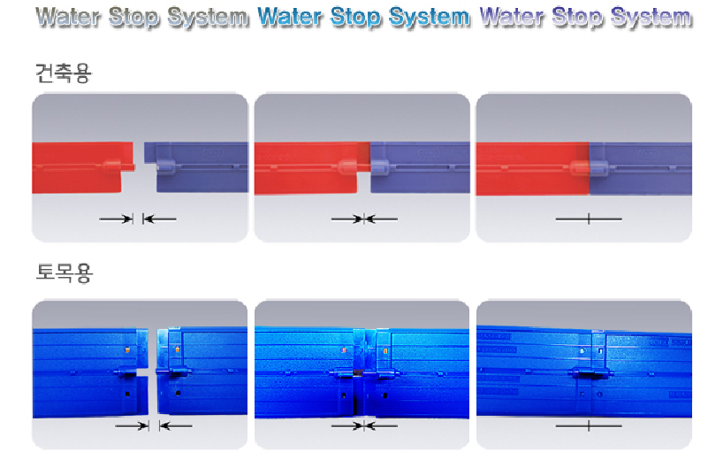
 |  | (10) 기초조인트 등 에 지수판을 설치하여야 하고, 이를 포함 견적하여야 한다.

 |  | (11) 지수판 시공이 어려운 부위는 수팽창지수재로 시공하여야 하며, 해당 부위는 사전에
 |  | (11) "갑"에게 승인을 득하여야 한다.
 |  | (12) 격벽 시공구간, 방화문 리셋구간은 "갑"과 사전에 확인하여 적용하여야 하며, 누락으로
 |  | (12) 할석, 미장 등 추가원가가 발생하지 않도록 면밀히 검토하여야 한다.
 |  | (13) 전기실, 기계실, 열교환실, 저수조 패드, 옥상구조물, 태양광 등 각종 패드 및 주차장 램프
 |  | (13) 연석의 거푸집 시공을 포함 견적하여야 한다.
 |  | (14) 양중장비(건설용리프트, 타워크레인) 기초, 건설용리프트 마스트 고정용 앙카 설치를
 |  | (14) 포함 견적하여야 한다.
 |  | (15) 주 동 PIT, 지하주차장 외곽부 철근콘크리트용 배수트렌치 설치를 포함 견적하여야 하며,
 |  | (15) 집수정으로 약 구배가 생길 수 있도록 타설 전 높이 조절을 하고, 세부 시공구간은 "갑"과
 |  | (15) 검토 후 반영하여야 한다.
 |  | (16) 건축물 배치 및 수평 보기(광파기 측량, 항심보기)를 포함 견적하여야 하고, 실시 후 "갑"
 |  | (16) 에게 결과지를 제출하여야 한다.
 |  | (17) 동바리 설치(자재비, 시공비)는 거푸집 내역에 포함 견적하여야 한다.
 |  | (18) 거푸집 설치에 필요한 부자재(폼 오일, 면목, 수절목 등) 일체를 포함 견적하여야 한다.
 |  | (19) 중간층 배수판 시공구간의 결로수 배출을 위한 슬리브(매립 배관)를 시공하여야 하고,
 |  | (19) 세부구간은 "갑"과 사전 협의, 이를 포함 견적하여야 한다.
 |  | (20) E/V PIT 내림기초 타설 시 측압을 버틸수 있게 견고하게 설치하여야 한다.
 |  | (21) 모든 콘크리트 타설 구간에 대해 타설 전 마감 레벨 표기를 하여야 하고, 레벨 포스트 등
 |  | (20) 부속자재 일체를 포함 견적하여야 한다.
 |  | (22) 계단실, 지하구조물 등 시공 시 필요한 B/T는 "을"이 반입하여 설치, 운용하여야 하고,
 |  | (21) "갑"의 안전기준을 준수하여 안전사고를 방지하여야 한다.
 |  | (23) 단위세대 각종 단열재 자재 반입 및 시공을 포함 견적하여야 한다.
 |  | - 기준층 벽체, 천장 결로방지 단열재
 |  | - 최상층 천장 단열재 등
 |  | (24) 지붕층 단열재 조인트 부위의 열반사 테이프시공을 포함 견적하여야 한다.
 |  | - 우레탄폼 밀실 충진 + 열반사 단열재 시공
 |  | - PF보드 LX하우시스 전용 화스너 사용, 고정
 |  | (25) 단열재 부착 타설 후 아래와 같이 처리 하여야 하고, 이를 포함 견적하여야 한다.
 |  | - 콘크리트 잔재물 제거 + 폼 사춤 + 퍼티 마감
 |  | ☞ 조인트 부위 퍼티 자재는 안티팡과 동일한 수준의 자재를 사용
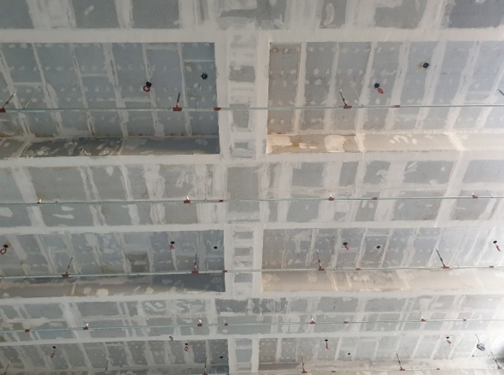
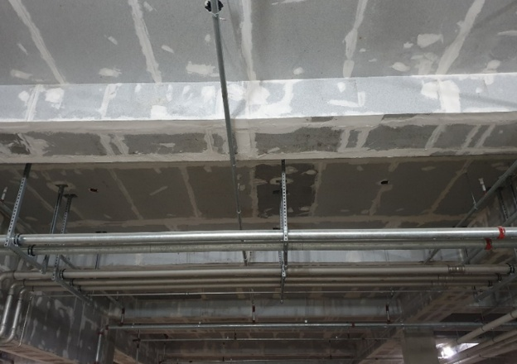

 |  | (26) 거푸집 부재별 구조계산서를 "갑"에게 사전 제출하여야 하고, 이를 포함 견적하여야 한다.
 |  | (27) 갱폼 부착 제반 안전시설물 조립 설치, 유지보수, 해체를 포함 견적하여야 한다.
 |  | - 핸드레일, 발판, 타워브레싱 자리, 콘트리트 타설시 배관 구멍 등
 |  | (28) 층고변화, 평면변경 등 특이 여건을 "갑"과 사전에 검토, 협의하여야 하고, 이제 수반되는
 |  | (27) 갱폼 조정 등에 발생되는 비용을 포함 견적하여야 한다.
 |  | (29) 동절기 공사에 앞서 동절시 시공계획서를 "갑"에게 제출하여 승인을 득하여야 하며,
 |  | (29) 동절기 공사를 위한 각종 부자재 일체를 포함 견적하여야 한다. 내역 외 추가 투입된
 |  | (28) 사항은 실 수량으로 정산하여야 한다.
 |  | - 콘크리트 타설 전 슬라브 및 옹벽의 제설작업 및 결빙 제거
 |  | - 비계, 천막, 난방연료비, 난방기구비, 연료교환 및 안전당직자 인건비 포함
 |  | - 보양구간 수평투영면적 기준으로 정산
 |  | (30) 주 동 및 부속시설의 아래 동절기 공사 기준을 반영 견적하여야 한다.
 |  | - 72시간 난방 (숯/탄사용 불가)
 |  | ☞ 기초 : 열풍기
 |  | ☞ 지하층, 필로티 : 펠릿난로 또는 열풍기
 |  | ☞ 기준층 : 펠릿난로(단위세대), 열풍기(코어)
 |  | ☞ 기타 : 펠릿난로 또는 열풍기 또는 고체연료
 |  | - 난방기구비 : 보양막을 제외한 보양막 설치에 필요한 부자재 (로프, 조명 등), 열풍기 등
 |  | - 인건비 : 난방연료를 교체할 수 있는 인원과 안전순찰을 할 수 있는 인원
 |  | ☞ 타설구간 당, 주간 2인 x 1.5일, 야간 2인 x 2일, 잔재물 처리 2인
 |  | (31) 동절기 보양 연료관리는 유류저장시설(소방서 기준에 적합하게 설치 및 승인)을 제작,
 |  | (31) 설치하여 "을"이 수시 관리하여야 한다.
 |  | (32) RC시공부위의 과중량 차량 이동 등으로 별도 보강이 필요시 "갑"과 협의하여 잭서포트를
 |  | (31) 반입, 설치하여야 하고, 해체, 정리를 포함 견적하여야 한다.
 |  | - 펌프카 설치 위치, 건설용리프트 하부
 |  | (33) 알폼 슬라브 상단에 설치되는 각종 박스류(자재인양구, 슬리브 박스 등) 시공을 포함
 |  | (32) 견적하여야 한다.
 |  | (34) 계단실 내부, E/V 내부 거푸집 작업 시 계단안전작업대(알폼 기성재)를 설치하여야 한다.
 |  | - 작업시점 : 각 동 세대 내 벽체 철근작업 시공전에 설치
 |  | - 알폼 발판자재는 "갑"의 지급, 난간, 캡 등 기타 부속자재는 "을"이 반입, 설치
 |  | (35) 알폼과 갱폼 연결 관련 부자재는 "을"이 반입, 설치, 해체, 반출하여야 한다.
 |  | (36) 거푸집 핀자리, 기초 조인트(우레탄), 외벽 아스팔트 프라이머 도포(방동) 등 각종 골조면
 |  | (35) 방수부위를 "갑"과 사전에 확인, 공법을 협의하여야 하고, 해당방수는 전문방수공을 투입
 |  | (35) 하여야 하고, 이를 포함 견적하여야 한다.
 |  | (37) E/V 작업발판은 알폼 작업발판을 사용하여야 한다.
 |  | (38) 알폼의 꺾임, 절단, 찌그러짐 등으로 2%이상의 폐품 처리 시, 2%이상의 초과분에 대하여
 |  | (36) 협의단가로 정산하여야 한다. (알폼 업체와 골조업체와 협의/정산)
 |  | - 알폼 업체와 골조업체와 협의, 정산 후 "갑"에게 공유
 |  | (39) 삭제
 |  | (40) 세대별 자재 인양구 1개소씩 설치하여야 하며, 자재인양구 외 DUCT, E/V PIT, 피난구,
 |  | (37) 및 기타 통로로의 자재인양을 금지하여야 한다.
 |  | (41) 세대별 설치되는 자재 인양구의 크기는 "갑"과 사전에 협의하여야 한다.
 |  | (42) 시스템동바리 설치구간은 하부 추락방지망, 작업발판(최상단 포함), 승강통로를 반드시
 |  | (42) 시공하여야 하고, 이를 포함 견적하여야 한다.
 |  | - 최하부 추락방지망을 설치
 |  | - 상부 2M이내마다 작업발판을 설치
 |  | - 하부 안전통행로 설치, 식별가능 안전띠 설치
 |  | - 가새 설치(구조계산서 "갑"에게 제출)
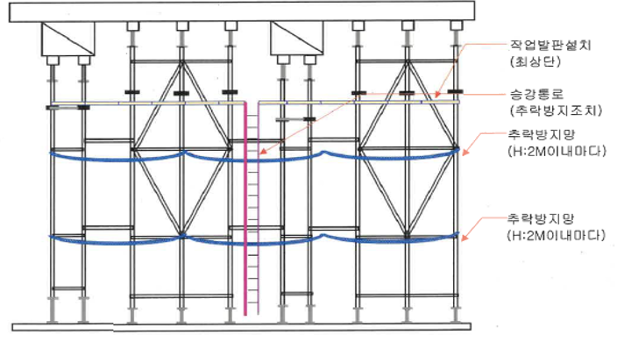

 |  | (43) 외부 계단, 골조 옹벽 설치 여부를 "갑"과 사전에 확인하여, 이를 포함 견적하여야 한다.
 |  | (44) 안전사고를 예방하기 위하여 작업 후 돌출물은 즉시 제거하여야 하고, 필요시 미장을
 |  | (44) 실시하여야 한다.
 |  | (45) 주 동 저층부 석재 시공구간의 창호주위 줄눈 미장을 포함 견적하여야 하고, 세부 시공
 |  | (45) 구간 및 시점은 "갑"과 협의하여야 한다.
 |  | (46) 단위세대 내부 골조 수직도 불량구간을 폼 해체 후 수시 체크하여, 먹매김 후 그라인더
 |  | (47) 작업을 실시하여야 하고, 할석이 필요한 구간은 사전에 "갑"의 승인을 득하여야 한다.
 |  | - 그라인더 작업 시 집진기를 사용하여 분진이 발생하지 않도록 관리하여야 한다.
 |  | - 할석, 미장 또는 그라인더 작업 후 잔재물은 "갑"이 지정한 장소로 운반하여야 한다.
 |  | (47) 다짐 및 양생 불량으로 인한 골조면 균열로 발생한 마감재(타일, 도장, 도배 등) 훼손
 |  | (48) 발생 시 "을"이 부담하여 원상복구 하여야 한다.
 |  | (48) 삭제
 |  | (49) 화장실 및 발코니에 설치되는 바닥배수구 등 각종 슬리브는 물 제거 등의 사유로 파손
 |  | (49) 하여서는 안되며, 파손 시 "을"의 부담으로 재설치 하여야 한다.
 |  | - 단위세대 내부 작업자 교육 철저
 |  | (50) 단위세대 단열재 시공 불량, 파손부위는 폼 탈형 후 "을"이 즉시 보수하여야 하며, 설계
 |  | (49) 기준의 열관류율을 만족할 수 있는 보수방법을 "갑"에게 승인을 득하여 시공하여야 한다.
 |  | (51) 지하주차장 및 동 지하의 노출 콘크리트(견출, 도장 외 별도 마감이 없음) 구간의 거푸집
 |  | (50) 및 부자재는 신재를 사용하여 마감품질을 확보하여야 한다.
 |  | (52) 각종 면목은 석이면귀 사용하여야 하고, 이를 포함 견적하여야 한다.
 |  | (53) 각종 슬리브 및 개구부 위치 오차 발생시 "갑"에게 보고하여야 하고, 즉시 재시공하여
 |  | (53) 후속 공종 투입에 지장을 방지하여야 한다.
 |  | (54) 타설 및 폼 탈형 후 물끊기 홈 시공불량 부위를 체크하여 미흡한 구간을 즉시 손보기
 |  | (54) 하여야 하며, 알폼 손상일 경우 교체시공하여야 하고, 손상품 재사용을 금한다.
 |  | (55) 벽체에 설치되는 슬리브(렌지후드, 보일러 흡배기 연도, 에어컨 슬리브, 환기구 등)는
 |  | (55) 거푸집과 일체형으로 시공하며 재질은 "갑"의 지정품으로 하여야 한다. 또한, 설치위치는
 |  | (55) "갑"과 사전에 협의하여야 하고, 이를 일체 포함 견적하여야 한다.
 |  | (56) 타워크레인 및 건설용리프트 설치 전 기간의 투입 장비, 타워크레인 노사분쟁 등 특이
 |  | (56) 사항으로 발생되는 대체장비 투입을 일부 감안하여 견적하여야 한다.
 |  | (57) 갱폼 인양 시 상, 하부에 신호수를 배치하여야 하며, "을"의 안전담당자가 반드시 입회
 |  | (57) 하여야 하고, 반드시 20mm이상의 와이어로프 신재를 사용하여야 한다.
 |  | (58) 작업을 위한 임시 가설발판(안전자재 일체) 설치, 해체를 포함 견적하여야 한다.
 |  | (59) 알폼의 정비는 1개층 당 1회(폼 코팅 포함)를 실시하여야 하고, 갱폼 표면 면정리 또한
 |  | (59) 1개층 당 1회 실시하여야 양질의 품질을 확보하여야 한다.
 |  | (60) 가설용 파이프는 못이 잘 박히고, 소음이 발생하지 않는 플라스틱 코팅된 각파이프를
 |  | (60) 사용하여야 한다. 다만, 민원이 예상될 경우 "갑"과 협의하여 대체품을 사용하여야 한다.
 |  | (61) 거푸집 시공불량으로 인한 폐콘크리트 발생 시 즉시 폐기물을 처리하여 타설 완료 후
 |  | (61) 후속작업에 지장이 없도록 하여야 한다.
 |  | (62) 품질시험계획서의 가설기자재 항목과 관련하여 강재 파이프 서포트, 강관비계용부재
 |  | (62) (비계용 강관, 강관조인트), 조립형 비계 및 동바리 부재(수직재, 수평재, 가새재 등)
 |  | (62) 등의 가설재는 가설자재 검정합격품(KS마크, 재사용 등록제품 스티커 부착) 만을 사용
 |  | (62) 하여야 하며, 반입증, 사용리스트, 합격증을 "갑"에게 제출하여야 한다.
 |  | (63) 외부 비계 설치 시 시공되는 수직보호망 자재는 PP혼합수직망을 사용하여야 하며, 안전
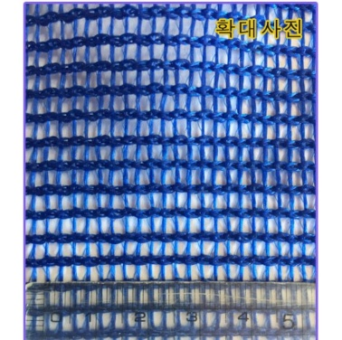
 |  | (63) 인증을 반드시 받아야 한다.
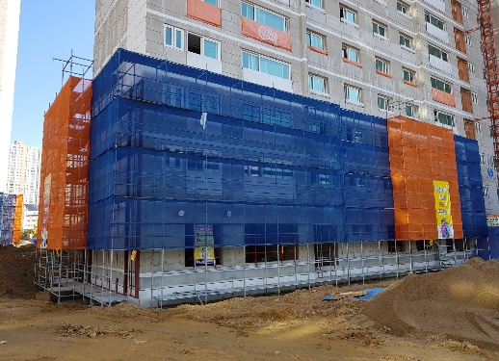

 |  | (64) 동바리(시스템동바리 포함) 시공 전 사전에 "갑"에게 구조검토서(3차원 구조설계포함)를
 |  | (64) 제출하여 승인을 득하여야 한다.
 |  | (65) 2중 동바리의 사용은 금하며, 층고 4.2M초과 슬라브 또는 보 작업 시 시스템동바리 사용
 |  | (65) 을 원칙으로 하고, 세부 설치, 관리기준은 "갑"의 기준에 준하여야 한다.
 |  | (66) 동바리 설치 시 지반 침하로 붕괴의 우려가 있을 시 "을"은 지반 보강 조치를 실시하여야
 |  | (66) 하고, "갑"의 확인을 득한 후 후속작업을 실시하여야 한다.
 |  | (67) 동바리 설치 시 하부 슬라브의 취약, 상부 타설 하중에 의한 구조체의 영향이 우려될
 |  | (67) 경우, 즉시 작업을 중단하고 하부층 서포트 보강 등의 조치 실시 후 "갑"의 확인을 득하여
 |  | (67) 시공하여야 한다.
 |  | (68) 자재인양구 등 골조 개구부 필요 시 "갑"에게 구조 검토서를 사전에 제출하여 승인을
 |  | (68) 득하여야 하며, 사용이 끝난 후 개구부는 즉시 마감처리하여 추락 등의 안전사고를 방지
 |  | (68) 하여야 한다.
 |  | - 연결 및 보강철근 시공, 콘크리트 타설, 조인트 견출, 도막 방수 등
 |  | (69) 층별 자재인양구 마감(타설) 시 처짐이 발생하지 않도록 하부에 서포트 4개소를 설치
 |  | (69) 하여야 한다.
 |  | (70) 하절기 공사 시 습윤양생(물뿌리기, 비닐보양, 그늘망 설치)을 포함 견적하여야 하며,
 |  | (71) 동절기 공사 시 세대 내의 실내온도 15℃에 필요한 난방작업을 포함 견적하여야 한다.
 |  | (71) 지하주차장 delay joint, expansion joint 적용 시 상세도면에 근거하여 "갑"과 세부 시공
 |  | (72) 구간, 공법을 사전 협의하여야 한다.
 |  | (72) 노출면 문양은 "갑"이 지정하는 디자인으로 하여야 하며, 이를 포함 견적하여야 한다.
 |  | (73) 계단실 내부 옹벽, 계단 옆면은 견출마감하여야 하며, 선형이 미흡한 경우 별도 그라인더
 |  | (88) 작업을 통해 후속공종에 지장이 없도록 하여야 하고, 이를 포함 견적하여야 한다.
 |  | (74) 옹벽공사 등 분리 타설 구간 유무를 "갑"과 사전에 검토, 협의하여야 하고, 해당구간
 |  | (89) 전단키 시공을 포함 견적하여야 한다.
 |  | (75) 판넬은 "갑"과 사전 협의 후 조립식으로 제작하여야 하며, 양 끝부분 찬넬에는 slot holl을
 |  | (73) 가공하여 볼트로 연속조립 할 수 있도록 하여야 한다. 또한, 구멍이 맞지 않을 경우 천공
 |  | (73) 하여 볼트로 체결하여야 하고, 절대로 용접을 하여서는 안된다.
 |  | (76) 크레인 후크의 조립용 볼트는 Φ16*150mm(L)이상의 H.T.BOLT를 사용하거나 중량별로
 |  | (74) 정해진 길이만큼 부착하여 용접하여야 한다.
 |  | (77) 타워크레인, 건설용리프트를 이용한 자재인양 및 운반 장비 사용시 추락, 낙하, 전도,
 |  | (70) 협착위험 예방조치에 관한 작업계획서를 작성 후 "갑"에게 제출, 승인을 득하여야 한다.
 |  | (78) 타워크레인, 이동식 크레인 등을 통한 인양작업 시 아래의 안전기준을 철저히 준수
 |  | (71) 하여야 하고, 수반되는 자재 등의 비용을 포함 견적하여야 한다.

 |  | (79) 갱폼 발주시 높이, 나누기, 줄눈 등 세부사항을 "갑"과 검토, 협의 후 진행하여야 한다.
 |  | (80) 갱폼은 기 설치한 매립앙카에 wire rope로 팽팽히 잡아당겨야 하며, 슬라이딩이 우려되는
 |  | (73) 곳은 와이어로프를 2개소 이상 설치하여 안전을 확보하여야 한다.
 |  | (81) 알폼 제작, 반입 시 갱폼제작과 연계하여 "갑"과 사전에 협의하여야 하고, 추가로 "갑"의
 |  | (74) 안전관리자 확인을 득하여야 한다.
 |  | (82) 갱폼 교차부 조립 후에는 반드시 수직 검사를 실시하여 데이터를 기록하여야 하고, "갑"
 |  | (78) 의 승인을 득한 후 후속작업을 진행하여야 한다.
 |  | (83) 갱폼 설치 후 부속철물의 위치, 간격, 견고성 및 뒤틀림이나 변형유무, 용접의 이상유무
 |  | (79) 등을 확인하여야 하고, "갑"에게 보고하여 승인을 득한 후 후속작업을 진행하여야 한다.
 |  | (84) 갱폼 조립 후 공사 진행 시 갱폼 일체를 "을"이 책임지고 관리하여야 하고, 작업자 사용
 |  | (80) 부실로 인한 손망실은 "을"이 부담하여 보수하여야 한다.
 |  | (85) 갱폼 조립도면은 "을"이 작성하여 "갑"의 승인을 득하여야 하며, 임의 시공에 따른 손실
 |  | (80) 발생시 "을"이 부담하여 재조립하여야 한다. 또한, 아래 내용을 포함 견적하여야 한다.
 |  | - 상단부 30*50 각 파이프 용접(방수키 설치)
 |  | - 데크와 데크 사이 연결고리 핀 설치
 |  | - 모든 갱폼발판은 5단으로 구성 및 전체 폭목 설치
 |  | - 갱폼 데크 개구부 및 사다리(ㅁ 40*40*2.0T)설치
 |  | (86) 외부 폼의 폭이 6M이상이면 폼의 휨을 방지하기 위해 별도의 찬넬로 보강하여야 하며,
 |  | (17) 구조계산시 기록, 반영되어야 하고, "갑"에게 제출, 승인을 득하여야 한다.
 |  | (87) 작업발판 하부받침은 3줄로 설치하여야 하되, 양단은 ㅁ40*40*1.6t, 디딤판은 expanded
 |  | (83) metal(ss342)을 사용하여 150 이하의 간격으로 점 용접하여야 한다.
 |  | (88) 갱폼 상단에 자재 야적을 금지하여야 하고, 부득이 잔여자재를 보관하여야 할 시에는
 |  | (84) 시건장치와 고정장치가 설치된 철제 자재보관함을 제작하여 "갑"의 승인을 득한 후 사용
 |  | (84) 하여야 하고, 이를 포함 견적하여야 한다.
 |  | (89) 갱폼 최하단 낙하물 방지대는 틈새가 없도록 제작하여야 하며, 최하단, 최상단 발판은
 |  | (85) 폭 650mm이상을 기준으로 하여야 하고, 수시로 청소하여 낙하물을 방지하여야 한다.
 |  | (90) 갱폼 최하단 발판 단부쪽에 10cm 낙하물방지턱을 양쪽에 설치하여야 하며, 안전난간
 |  | (85) 에는 toe board를 설치하여야 한다.
 |  | (91) 갱폼 고정용 볼트는 반드시 스프링볼트를 사용하여야 하고, 이를 포함 견적하여야 한다.
 |  | (92) 자재 반입 시 휨이나 기타변형, 사이즈의 허용오차는 ±2mm 이내로 하여야 한다.
 |  | (93) 필러처리를 위하여, 합판 나누기를 도면에 표기하여 사전에 "갑"에게 제출, 승인을 득
 |  | (91) 하여야 하고, 임의시공에 따른 재시공은 "을"이 부담하여야 한다.
 |  | (94) 필러용 서포트는 색상을 구분 표시하여야 하며, 4개층 자재를 반입, 설치하여야 한다.
 |  | (95) 강관동바리 간격은 1.2m 이내로 설치하여야 하고, "갑"의 검토시 추가 보강이 필요한
 |  | (93) 경우 즉시 조치하여야 한다.
 |  | (96) 벽체, 기둥 거푸집, 계단 경사슬라브 설치 시 하부에 청소 구멍을 설치하여야 하고, 청소
 |  | (94) 상태를 "갑"과 확인 후 타설 전 밀폐시켜야 한다.
 |  | (97) 골조공사를 위한 먹매김 및 후속공정을 위한 기준먹 시공을 포함 견적하여야 한다.
 |  | (98) 각종 타설 부위별 방수턱 시공이 필요할 수 있으니, 사전에 "갑"과 시공부위를 검토하여
 |  | (99) 이를 반영 견적하여야 한다.
 |  | (99) 콘크리트 타설 전, 후 수직 수평도를 체크하여 성과표를 "갑"에게 제출하여야 한다.
 |  | (99) 매 층 타설 전, 후 제출하여야 하며, 기준 미충족 구간은 그라인더 작업을 통해 평활도
 |  | (99) 를 충족시켜야 하고, 이를 포함 견적하여야 한다.
 |  | - 타설 전 : 알폼 설치 후 벽체별 수직도 체크(2점 체크)
 |  | - 타설 후 : 알폼 탈형 후 벽체별 수직도 체크, 실 별 슬라브 평활도 체크(3m당 7mm)
 |  | ☞ 각 실 중앙을 기준하여 모서리 방향 1.5~2m구간에서 레이져 레벨기로 체크, 기록
 |  | (100) 지하주차장 바닥 트렌치 부위는 최종 마감이므로 기성폼을 반입, 시공하여 수직, 수평
 |  | (101) 품질을 확보하여야 하고, 이를 포함 견적하여야 한다.
 |  | (101) 지하주차장 공사용, 슬라브 하부 서포트 시공을 위한 가설 등기구는 "을"이 반입, 설치,
 |  | (102) 관리하여야 하고, 감전 등의 안전사고가 일어나지 않도록 철저히 관리하여야 한다.
 |  | (102) 충격, 거푸집 존치기간, 필러서포트 설치 미준수로 인한 균열 발생 시 "을"은 즉시 보수
 |  | (103) 하여야 하며, 보수공법은 사전에 "갑"과 협의하여야 한다. 또한, 해당 균열보수에 대해
 |  | (103) 발생한 비용은 "을"의 시공불량, 관리부재 등의 귀책사유이기에 정산에 반영할 수 없다.
 |  | (103) 주차장 상부 누름콘크리트 타설 시 사각파이프 등을 이용하여 오픈트렌치를 시공하여
 |  | (104) 조경배수구로의 우수처리를 용이하게 하여야 하고, 이를 포함 견적하여야 한다.
 |  | (104) 엘리베이터실 내부 청소 작업(발판용 철근제거, 타이핀, 각종 목재 제거 등)을 포함
 |  | (105) 견적하여야 한다.
 |  | (105) 슬라브 개구부(PD, AD, 하향식 피난구 등)는 거푸집 제거 후 철판개구부 덮개를 준비
 |  | (106) 하여 즉시 보양하여야 하고, 이를 포함 견적하여야 한다.
 |  | (106) 단위세대 내부 화장실과 발코니 등 슬라브 다운이 적용되는 부분을 위한 자재, 시공
 |  | (107) 일체를 포함 견적하여야 한다.
 |  | (107) 계단실 거푸집 조립 후 계단경사로에 알폼 가설계단을 설치하여야 하며, 계단 측면 단부
 |  | (107) 방호를 위한 안전난간 설치, 관리하여야 한다.
 |  | (108) 거푸집 조립을 위한 발판 사용 시 "갑"의 안전기준에 적합한 기성품을 사용하여야 한다.
 |  | (109) "을"은 구조물의 측량을 수시로 실시하여 오시공을 방지하여야 하며, 측량시 "갑"에게
 |  | (110) 입회요청하여 확인을 득하여야 하고, 이를 포함 견적하여야 한다.
 |  | - 일반 광파기, 트렌싯, GPS측량기 사용
 |  | (110) 단위세대 청소는 알폼 해체 후 즉시 시행하여야 하며, 콘크리트 잔재물 할석 후 빗자루
 |  | (111) 청소, 수직도 체크 후 할석, 미장 잔재물 빗자루 청소를 포함 견적하여야 한다.
 |  | - 청소 완료 후 반드시 "갑"의 체크, 확인을 득하여야 한다.
 |  | (111) 단위세대 청소 후 발생된 모든 잔재물은 마대를 사용하여 "갑"이 지정한 장소까지 운반
 |  | (112) 하여야 하고, 이에 소요되는 모든 자재 등 일체를 포함 견적하여야 한다.
 |  | (112) 먹매김은 콘크리트 구조물 먹매김, 마감(건식PD, 방화문, 디딤판, 건식벽 등)을 위한
 |  | (113) 모든 기준먹 작업 포함 견적하여야 한다.
 |  | (113) 수평규준틀은 반드시 4개소 이상 설치하여야 하고, 이를 포함 견적하여야 한다.
 |  | (114) 옹벽 거푸집 조립 시 콘크리트 타설면의 수평불량에 따른 수평받침목 설치 시, 하부
 |  | (115) 틈새로 레미콘이 새어나오지 않도록 사전에 몰탈로 패칭을 하여야 한다.
 |  | (115) 엘리베이터 샤프트 내부 작업용 합판은 12mm이상의 견고한 합판으로 설치하여야 하며,
 |  | (116) 1층은 경사로 여러겹을 겹쳐서 시공하여야 하고, 골조공사 완료 시까지 존치시켜야 한다.
 |  | (116) 또한, 사용이 종료된 합판 및 받침용 철근 제거를 포함, 이에 필요한 소요자재, 인건비
 |  | (116) 일체를 포함 견적하여야 한다.
 |  | (116) 엘리베이터 샤프트 내부, P/D, A/D, 단위세대 내부, PIT 등 타이핀, 철선, 못 등이 사용된
 |  | (116) 모든 구간을 점검하여 잔재물 제거 후 몰탈 보수하여야 하고, 이를 포함 견적하여야 한다.
 |  | (117) 거푸집 공사 중 다음 사항을 자재 포함 시공으로, 견적하여야 한다.
 |  | - 슬라브 거푸집 해체 후 PD, AD 등 개구부 막기
 |  | - EV버튼 박스 넣기 및 원형스리브 시공
 |  | - 야간 작업 시 등기구 반입, 설치, 관리
 |  | - 발코니 버팀대 및 특수 부위 고정대 등
 |  | (118) 지하주차장 바닥 누름콘크리트 타설 시 타설 구간별 거푸집시공을 위한 자재 등 일체를
 |  | (117) 포함 견적하여야 한다.
 |  | (119) 주차장과 주 동 동시 타설 시 타설강도가 다를 경우 분리 타설에 필요한 자재 등 일체를
 |  | (119) 포함 견적하여야 하고, 세부 타설계획은 사전에 "갑"과 협의하여야 한다.
 |  | (120) 발코니 턱, 욕실 방수 턱, P/D, A/D, 옥상층 파라펫트 등 콘크리트턱은 철재폼 또는 "갑"
 |  | (120) 에게 승인을 득한 자재로 일체 시공하여야 하고, 이를 포함 견적하여야 한다.
 |  | (121) 콘크리트 정밀 타설을 위해 슬라브 1mx1m 마다 인서트타입 자립식 레벨봉(사진참조)을
 |  | (121) 설치하여야 하고, 이를 포함 견적하여야 한다.
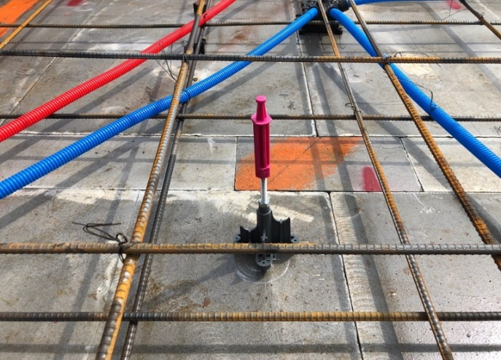

 |  | (122) 거푸집용(알폼 포함) 박리제는 반드시 수용성을 사용하여야 하며, 매 콘크리트 타설전
 |  | (122) 실시하여야 하고, 과한 사용으로 인한 콘크리트 표면 오염이나 몰탈의 부착 강도에
 |  | (122) 영향을 주지 않아야 한다.
 |  | - 사용 자재의 시험성적서 및 카다로그 등을 "갑"에게 사전 제출
 |  | (123) 박리제 전용 보관 창고를 제작하여 보관하여야 하며, 박리제 누유로 환경이 오염되지
 |  | (123) 오염되지 않도록 필요한 조치(바닥 모래 부설, 흡착제 준비 등)를 사전에 하여야 하고,
 |  | (123) 누유로 인한 오염 시 "을"의 부담으로 원상복귀하여야 한다. 또한, 박리제 전용 보관
 |  | (123) 창고에는 반드시 박리제 전용 특수 수화기를 비치하여야 한다.
 |  | (124) 철재폼 등에 관련된 안전시설물(발코니 게이지 등)은 시공층의 바닥 먹매김 전에 인양
 |  | (124) 설치하여야 한다.
 |  | (125) 공기 단축, 예산 절감을 위하여 신공법, 신자재 등을 적용 시에는 반드시 사전에 "갑"의
 |  | (125) 승인을 득한 후 행하여야 하며, 임의 적용에 따른 재시공 및 선 투입 비용은 정산시
 |  | (125) 반영 할 수 없다.
 |  | (126) 우기철 피트층 및 지하구조물 등에 양수를 원할히 시행할 수 있도록 양수대책을 사전
 |  | (126) 준비하여 "갑"에게 제출하여 승인을 득하여야 하고, 이를 포함 견적하여야 한다.
 |  | (127) 태풍, 돌풍, 폭우 등 천재지변에 대한 예방대책을 수립하여 "갑"에게 제출하여 승인을
 |  | (127) 득하여야 하고, 이를 포함 견적하여야 한다.
 |  | (128) 모든 안전 관련 시설물은 임의 해체를 금한다. "을"은 해체가 필요한 경우 사전에 "갑"의
 |  | (128) 승인 및 안전 조치 확인을 거쳐 해체 작업을 수행해야 하며, 작업 후에는 즉시 "을"이
 |  | (128) 이를 원상 복구하여야 한다.
 |  | (129) 주 동 3개층 이상의 차수층을 형성하여야 하며, 차수를 위한 자재 등 일체를 포함 견적
 |  | (129) 하여야 한다.

 |  | (130) 각종 기둥 하부는 반드시 청소구를 설치하고 타설 전 깨끗하게 청소하여야 하고, 페이
 |  | (130) 스트가 흘러나오지 않도록 밀실하게 막아야 한다.
 |  | (131) 단위세대의 다짐 불량, 양생 미흡으로 인한 벽체 및 슬라브의 균열 발생시 "갑"의 균열
 |  | (130) 보수 기준에 따라 보수하여야 하며, 보수에 필요한 자재비 등 일체를 포함 견적하여야
 |  | (130) 하고, 보수 완료 후 반드시 "갑"의 확인을 득하여야 한다.
 |  | (132) 지하주차장 상부 누름타설 시 주차장 외벽(단부) 구간에 보호강판 설치를 포함 견적
 |  | (132) 하여야 한다.
 |  | (133) 주차장 기둥은 V.H분리타설 시 전용 철재거푸집을 사용하여야 하며, 시공용 안전발판
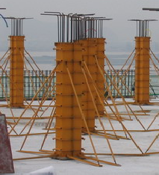
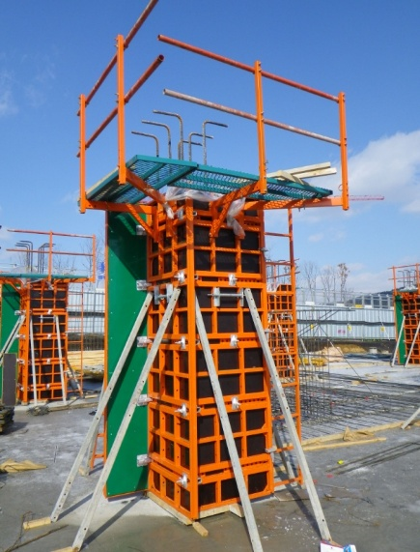
 |  | (133) 및 난간대 설치를 포함 견적하여야 한다.

 |  | (134) 외부 알폼 인양 시 킥커는 레벨조정 후 인양하여야 하며, 킥커 볼트 삽입 시 반드시
 |  | (134) 규정된 와샤를 사용토록 하여야 한다.
 |  | (135) 콘크리트 진동기 사용 시 폼 취부형 진동기와 고주파 진동기를 병행하여 표면기포현상
 |  | (134) 을 최소화 하여야 한다.
 |  | (136) 알폼 불량발생 시 즉시 "을"은 "갑"과 알폼 납품업체에 통보하며 제품을 교체하여야 하고,
 |  | (136) 결과를 "갑"에게 보고하여야 한다.
 |  | (137) 알폼 불량으로 발생되는 할석, 그라인더, 미장은 "을"이 부담하여 처리하여야 한다.
 |  | (138) 알폼 해체 시 피난사다리 훼손을 방지하기 위하여 별도 보양조치하여야 하며, 파손 시
 |  | (138) "갑"에게 즉시 보고 후 "을"이 부담하여 교체 시공하여야 한다.
 |  | (139) 지하층 외벽, 기초 접합부와 흙에 묻히는 지하층의 층조인트, 끊어치기 수직조인트 등의
 |  | (139) 시공조인트는 외부에서 파취, V-컷팅 후 방수 작업을 실시하여야 하고, 이를 포함 견적
 |  | (139) 하여야 한다.
 |  | (140) 주차장, 부속동의 흙에 매립되는 부위는 타이핀 제거, 타이핀 부위 우레탄 시공, 전면
 |  | (140) 아스팔트 프라이머(방동) 순으로 시공하여야 하고, 이를 포함 견적하여야 한다.
 |  | (141) 갱폼 인양 시 필요한 고정용 앙카철물 길이는 동절기 180mm, 그 외 계절은 180mm로
 |  | (141) 사용하여야 한다.
 |  | (142) 높이 5m이상의 거푸집 작업 시 사전에 "갑"에게 해당부위 구조계산서를 제출하여 승인
 |  | (142) 을 득한 후 작업하여야 한다.
 |  | (143) 주차장 기초 위 바닥 먹매김은 PC기둥(중심선)을 포함하여 먹매김 하여야 한다.
 |  | (144) 거푸집 설치 해체 시(알폼작업 포함) 내부 작업 등을 설치하여 75 LUX 이상의 조도를
 |  | (144) 확보하여야 한다.
 |  | (145) 갱폼의 줄눈 파손여부를 매 층 인양 후 선행하여 확인하여야 하고, 파손부위는 철근
 |  | (144) 배근 전 즉시 보수하여야 한다.
 |  | (146) 갱폼과 갱폼 사이 핀은 100%체결하여야 하고, "을"은 수시 확인하여 안전사고가 발생
 |  | (146) 하지 않도록 관리하여야 한다.
 |  | (147) 데크보 제작 시 반드시 실시도서 구조일반사항 내 명기된 피복두께를 준수하여야 하며,
 |  | (149) 피복두께 확보를 위해 수반되는 모든 자재, 작업을 포함 견적하여야 한다.
 |  | (148) 레미콘 타설 간 유도요원, 타워 자재 인양(갱폼 등) 간 통제요원을 상시 배치하여 작업장
 |  | (149) 주변 접근을 통제하여야 하고, 이를 포함 견적하여야 한다.
 |  | (149) 목재 가공장 컨테이너 설치 시 반발예방장치, 외함 접지, 분진 방지장치를 설치하여야
 |  | (149) 하고, 매일 환경정리를 하여 잔재물로 인한 안전사고를 방지하여야 한다.
 |  | (150) 지상층 콘크리트 타설배관(압송관)을 외부로 설치하는 경우 배관파손 방지를 위해
 |  | (150) 신재를 사용하여야 하며, 하부층 발코니 난간대, PL창호 등 타공종 마감재 손상을 방지
 |  | (150) 하기 위해 전용브라켓으로 배관을 고정하여야 하고, 아래 내용을 포함 견적하여야 한다.
 |  | - 압송관 주위 안전난간대 설치
 |  | - 압송관 주위 안전망 설치
 |  | - 압송관 주위 폭목 설치
 |  | - 압송관 주위 추락방지 안내 표지 설치 설치

 |  | (151) 갱폼에 옥외 간이 휴게시설(차광막)을 설치하는 등 근로자의 혹서기 작업환경 개선을
 |  | (151) 위한 조치를 사전에 취하여야 한다.
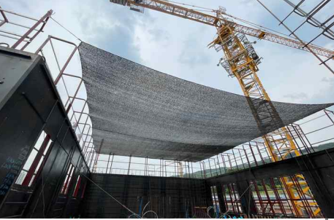

 |  | (152) DH-BAEM 시공시 "을"은 시공을 위한 SHOP DRAWING 및 시공 계획서를 작성 후 "갑"에게
 |  | (152) 제출하여 승인을 득하여야 한다.
 |  | (153) DH-BAEM의 강판은 KS D 3506 SGCC 용융 아연도금 강판에 규정하는 제품을 사용하여야
 |  | (153) 한다.
 |  | (154) DH-BAEM의 스트럽 (STIRRUP): 구조도면에 명시된 규격과 같은 철근을 사용하여야 한다.
 |  | (155) DH-BAEM은 강판 두께 1.0mm을 기준으로 제작하여야 하며, 길이는 구조도면에 준하여
 |  | (155) SHOP DRAWING에 명시하고 "갑"의 승인을 득하여야 한다.
 |  | (156) DH-BAEM의 스트럽철근 용접에 따른 전단성능 및 휨성능 검토자료를 "갑"에게 제출하여
 |  | (156) 승인을 득하여야 한다.
 |  | (157) DH-BAEM의 내화성능 검토자료를 "갑"에게 제출하여 승인을 득하여야 한다.
 |  | (158) 주문 시 DH-BEAM의 TYPE, 높이, 길이, 형상 등을 충분히 고려하여야 한다.
 |  | (159) 현장 시공에 차질이 없도록 생산계획을 수립 후 생산하도록 조치하여야 하고, 생산
 |  | (159) 일정에 변동 발생시 즉시 "갑"에게 보고하여 대안을 검토하여야 한다.
 |  | (160) DH-BEAM에는 제작자 및 치수를 식별할 수 있는 표시를 하여야 한다.
 |  | (161) DH-BEAM의 성형은 정확한 치수와 형태를 바르게 유지하여야 하며, 성형부분이 변형,
 |  | (161) 파손되지 않도록 하여야 한다.
 |  | (162) DH-BEAM의 형상을 유지하기 위하여 @500~600간격으로 스트럽을 용접으로 고정하여
 |  | (162) 가공하여야 하며, 필요시 현장과 협의하여 해당부재의 배근리스트에 맞게 ALL배근
 |  | (162) 할 수도 있다. 이때 형상 유지를 위해 사용한 스트럽 철근의 규격은 13mm철근을 사용
 |  | (162) 하여야 하며, 단부갈고리 가공은 180˚로 하여야 한다.
 |  | (163) DH-BEAM의 성형이 불가능한 부분(단차등의 차이)이 있을 시에는 현장에서 가공, 조립
 |  | (163) 하여 시공하여야 하고, 이를 감안하여 견적하여야 한다.
 |  | (164) 가공 성현된 제품에 변형이 생길 경우는 "갑"의 확인하에 수정하여야 하며, "을"이 임의
 |  | (164) 대로 산소, 열등을 가해서는 안된다.
 |  | (165) 설계 도면의 각종 개구부는 SHOP DRAWING작성 시 적절한 보강을 반영하여야 한다.
 |  | (166) 제품 검사는 "갑"의 시방과 도면에 준하여 실시하여야 한다.
 |  | (167) 제작 완료된 제품은 야적장에 적정 단위로 묶어 수평이 유지되도록 보관하여야 한다.
 |  | (168) 제작 완료된 제품은 1BUNDLE당 3단 적재단위로 하여 철밴드로 2개소 이상 묶어, 제품이
 |  | (168) 흩어지거나 빠지지 않도록 하여야 한다.
 |  | (169) DH-BEAM 출하 시 아래 사항을 준수하여야 한다.
 |  | - 출하자는 "갑"과 제품의 현장 야적 유무, 설치순서, 설치공정 등을 충분히 협의하여 현장
 |  | - 공정에 맞추어 출하하여야 한다.
 |  | - 출하 시 포장은 현장에서의 작업을 고려하여 포장단위를 정하여야 한다.
 |  | - 운송 시 제품에 변형이 생기지 않도록 제품 고임부에 보강재를 반드시 설치하여 출하
 |  | - 하여야 한다.
 |  | (170) DH-BEAM 운송 시 아래 사항을 준수하여야 한다.
 |  | - DH-BEAM의 적재는 수평적재를 원칙으로 하여야 한다.
 |  | - 제품의 길이 및 높이를 고려하여 운송 차량을 선택하여야 한다.
 |  | - 제품의 상차는 현장 도착을 기준하여 사전에 적재하여 출고하여야 한다.
 |  | (171) DH-BEAM 현장 반입 및 야적 시 아래 사항을 준수하여야 한다.
 |  | - DH-BEAM은 현장 시공계획 및 공정표에 따라 반입하여야 한다.
 |  | - 현장 반입된 DH-BEAM은 제품 성능 및 외형적인 품질이 기준에 적합 여부와 운반 중
 |  | - 파손이나 변형 유무를 검사하여야 한다.
 |  | - 검사가 끝난 제품은 야적장소로 이동하여 크레인, 지게차를 이용하여 하차하여야 한다.
 |  | - 야적장소는 충분히 확보하여야 하고, 되도록 도착 즉시 양중 하도록 계획하여야 하며,
 |  | - 가능한 크레인의 작업범위 이내에 야적하여야 한다.
 |  | - 야적 높이는 제품에 변형이 생기지 않는 범위(4단 이상 적재 금지) 이내로 하며, 과도한
 |  | - 충격이나 압력이 가해지지 않도록 하여야 한다.
 |  | - 현장 야적이 필요할 경우에는 우천시 대비와 오염방지를 위하여 지면으로부터 적절한
 |  | - (최소 25cm이상) 높이를 띄어 적재하여야 하며, 비닐 포장지로 보양하여야 한다.
 |  | - 자재의 운반 또는 시공 중 손상이 발생하여 녹이나 오염 발생 시 "을"은 즉시 보수를
 |  | - 실시하여야 하고 "갑"의 확인을 받은 후 시공하여야 한다.
 |  | (172) DH-BEAM 양중 시 아래 사항을 준수하여야 한다.
 |  | - 크레인의 양중능력, 양중거리, 정격속도 등의 제원을 사전에 검토 후 반입하여야 한다.
 |  | - 양중을 위한 부속자재를 사전에 준비하여야 한다.
 |  | - DH-BEAM의 양중 시 뒤틀림, 찌그러짐 등의 손상을 방지하기 위하여 1회 1개의 자재를
 |  | - 양중하여야 하고, 지게차로 운반 시 찍힘 및 추락 등에 의한 손상에 유의하여야 한다.
 |  | (173) DH-BEAM 양중 시 아래의 안전사항을 준수하여야 한다.
 |  | - WIRE ROPE, SHACKLE 등의 사전 점검 후 사용하여야 한다.
 |  | - 용접기 및 공구는 사용 전 안전조치를 하여야 한다.
 |  | - 신호수의 정확한 신호요령 교육을 사전에 실시하여야 한다.
 |  | - GIRDER, BEAM의 설치 완료 후 보행하여야 하며, 미끄럼에 주의하여야 한다.
 |  | - 보걸이 작업 중에는 하부층 출입 인원을 통제하여야 한다.
 |  | - 보 거푸집 인양 전, 보 브라켓 난간대와 생명로프를 먼저 설치 후 인양하여야 한다.
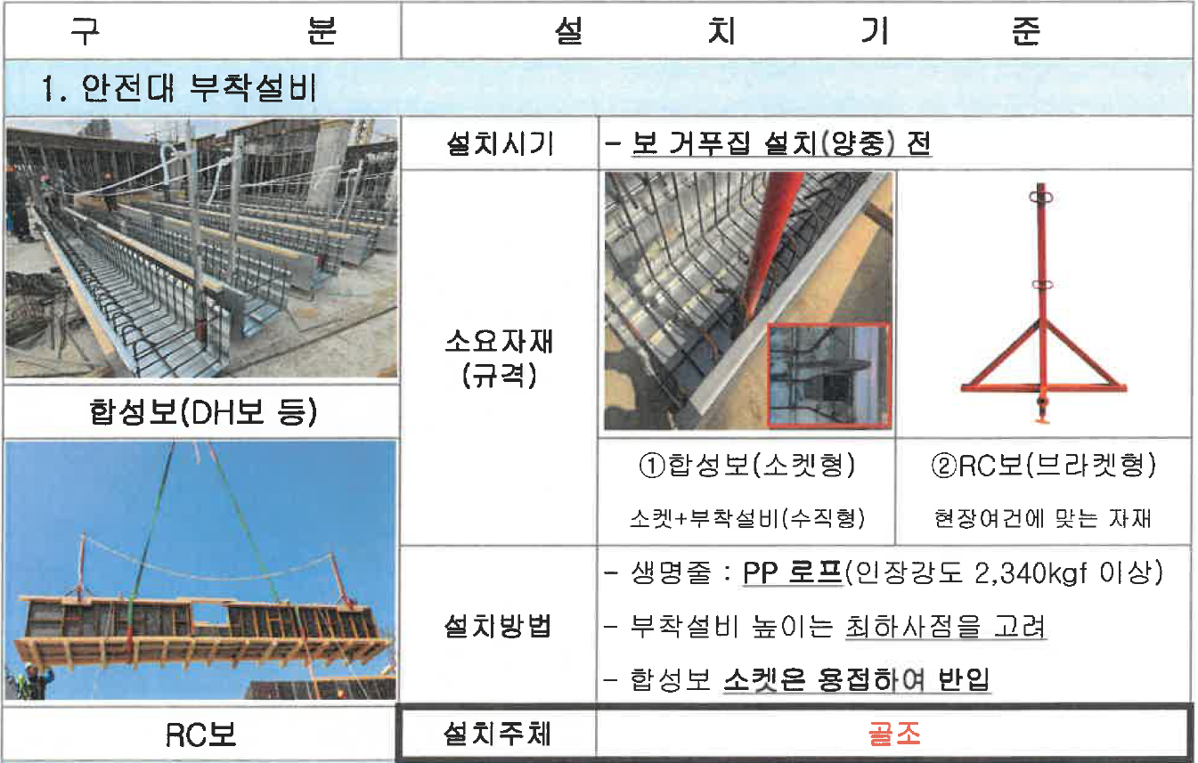

 |  | - 자재 운반 시 조별로 통일된 행동, 주변을 수시 확인하여 추돌사고를 방지하여야 한다.
 |  | - 안전모, 안전벨트 등 안전 장구를 필히 착용하여야 한다.
 |  | - 낙하물 예상지역 내 타 공종 근로자 접근을 통제하여야 한다.
 |  | - 일일 작업량을 철저히 관리하여야 하며, 작업종료 후 잔여 물량을 지상에 방치하여
 |  | - 바람에 날리는 일이 없도록 주의하여야 한다.
 |  | - 작업 전 위험 예지 훈련 및 안전조회, 안전교육을 실시하여야 한다.
 |  | (174) DH-BEAM의 고정방법 및 동바리 설치 상태를 수시 확인하여야 한다.
 |  | (175) 적치된 DH-BEAM은 크레인를 이용하여 해당 장소에 안전하게 양중하여야 하며, 양중
 |  | (175) 시에는 반드시 신호수를 배치 후 출입통제 조치를 하여야 한다.
 |  | (176) DH-BEAM 배치도에 따라 최초 1매를 거푸집 상단에 걸침(25mm)을 확인 후 순차적으로
 |  | (176) 설치하여야 한다.
 |  | (177) DH-BEAM의 단부는 BENT PLATE의 직결피스홀 위치 확인 후 피스 조립하여야 하고,
 |  | (177) 시공오차에 따른 피스결합 불가 시 용접으로 고정할 수 있다.
 |  | (178) DH-BEAM의 GIRDER와 BEAM 연결 시 2mm 철판 수직 BENT PLATE와 1mm 거푸집
 |  | (178) 강판의 직결피스 고정방법 적용하여야 한다.
 |  | (179) DH-BEAM의 측압 방지용 철근 가공 시 굽힘각도를 90˚ 이내로 하여 결속하여야 한다.
 |  | (180) DH-BEAM의 원자재는 용융아연도금강판을 사용하나, 용접 가공된 제품으로서 장기간
 |  | (180) 습기에 노출 시 표면의 백화, 녹슴 등이 발생할 수 있으므로, 통풍, 환기를 통하여 습기
 |  | (180) 를 제거하여야 한다.
 |  | (181) DH-BEAM 상단에 수밀테이프 부착 후 최초의 데크를 설치한 후 단부를 피스로 가고정
 |  | (181) 하여야 한다. [DH보상단과 데크플레이트의 걸침 길이는 안전율을 고려하여 최소
 |  | (182) DH 보 상단과 데크플레이트의 걸침 길이는 안전율을 고려하여 최소 20mm이상 걸쳐서
 |  | (182) (데크직봉 또는 하부래티스풋 기준) 피스 조립(@200이내)으로 조정하여야 한다.
 |  | (182) 데크플레이트는 겹침부의 암수가 들뜨지 않도록 완전히 밀착하여 체결하여야 한다.
 |  | (183) 데크플레이트 배력근, 보강근 등을 구조 시방규칙에 따라 배근하여야 한다.
 |  | (184) 탈형 데크플레이트의 경우 해체 후 부자재 반출을 기준으로 견적하여야 한다.
 |  | (185) 단열이 필요한 구간의 보는 일반합판공법을 적용하고 단열DECK와의 결합이 용이하게
 |  | (184) 하여야 한다.
 |  | (186) DH-BEAM 현장 조립 시 아래 특이사항을 인지하여야 한다.
 |  | - GIRDER 부재의 설치 치수는 기둥 콘크리트면간 치수이다.
 |  | - GIRDER 부재의 콘크리트 테두리보 또는 지중옹벽 설치부위는 20mm매입하여야 한다.
 |  | - BEAM 부재의 설치 위치는 접합철물 내 GIRDER FACE에서 20~25mm이격된 위치가
 |  | - 적절하다.
 |  | - BEAM TO GIRDER 접합철물은 반드시 피스 조립을 기준하여야 한다.
 |  | (187) DH-BEAM 철근 현장 조립 시 아래 특이사항을 인지하여야 한다.
 |  | - 보거푸집 제작에 포함된 스트럽은 별도 CAP TIE로 준비하여야 하고, 반드시 철근샵에
 |  | - 반영하여야 한다.
 |  | - 하부 주근 설치 후 설치기준에 따른 측압방지 철근 시공하여야 하고, 반드시 철근샵에
 |  | - 반영하여야 한다.
 |  | ☞ 측압 방지 철근은 반드시 DH-BEAM 형상 유지용 용접 스트럽에 체결하여야 한다.
 |  | ☞ 측압 방지 철근 규격은 D10, 간격은 형상 유지용 용접 스트럽 간격(@500~600)을
 |  | ☞ 준수하여야 한다.
 |  | (188) DH-BEAM 시공되는 늑근(스트럽) 가공장에서 DH-BEAM 공장으로 매 회마다 발생되는
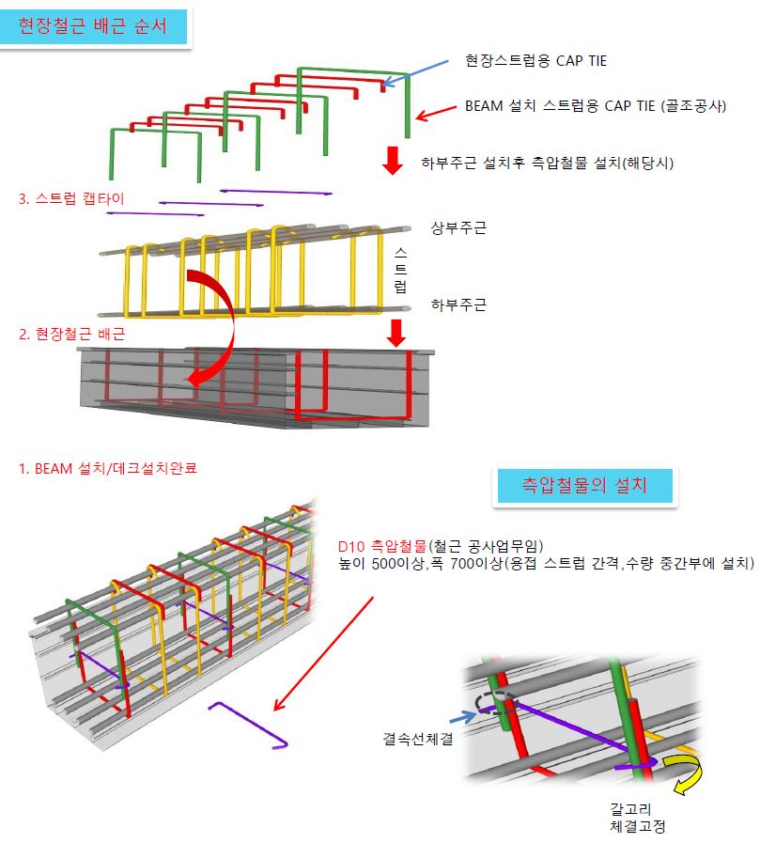
 |  | (188) 운반비를 포함 견적하여야 한다.

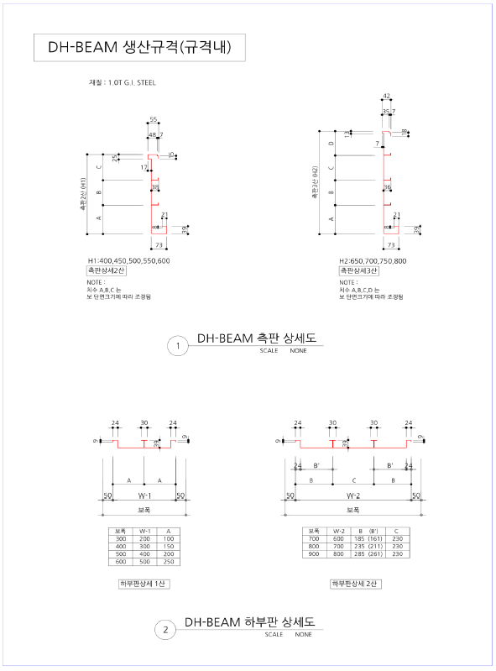

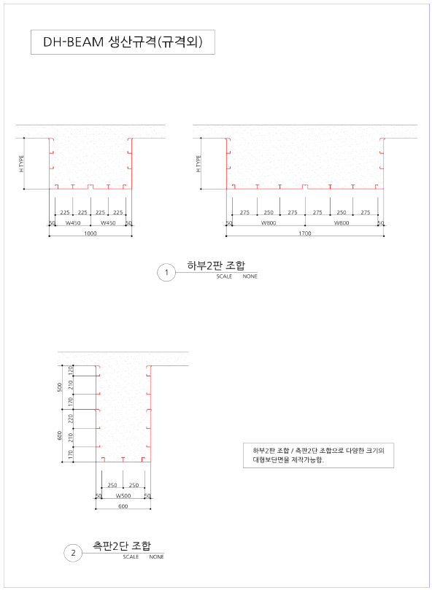

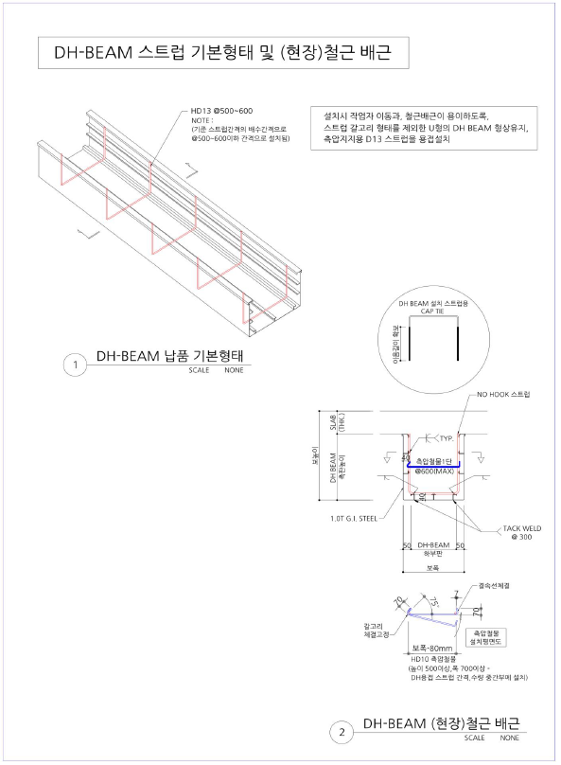

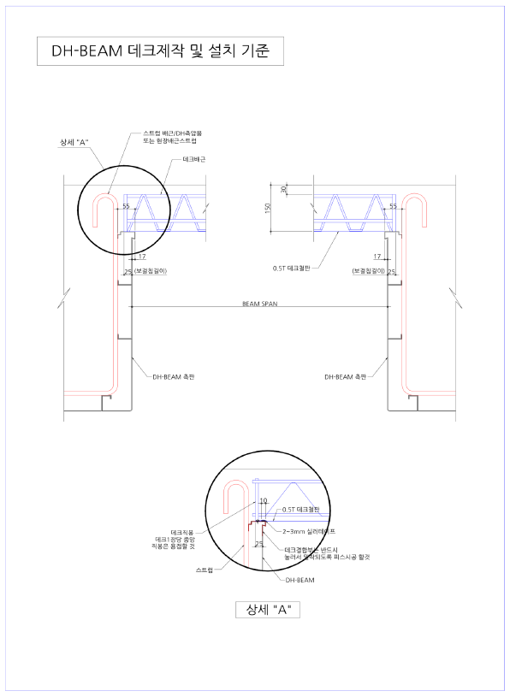

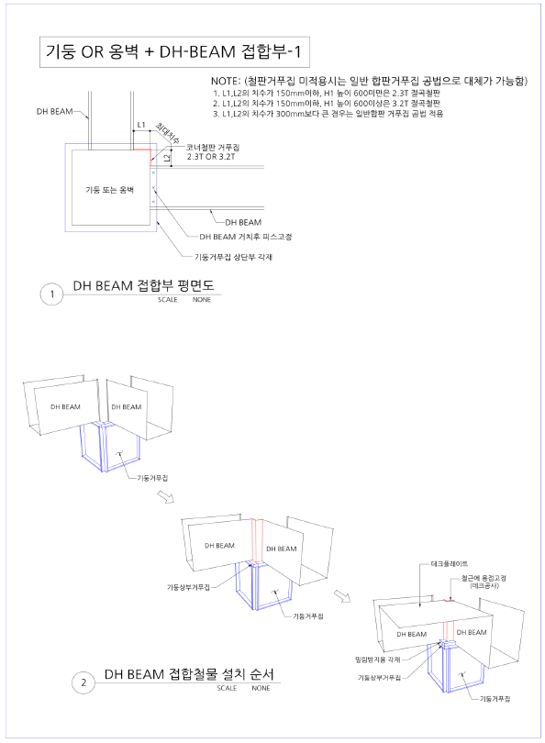

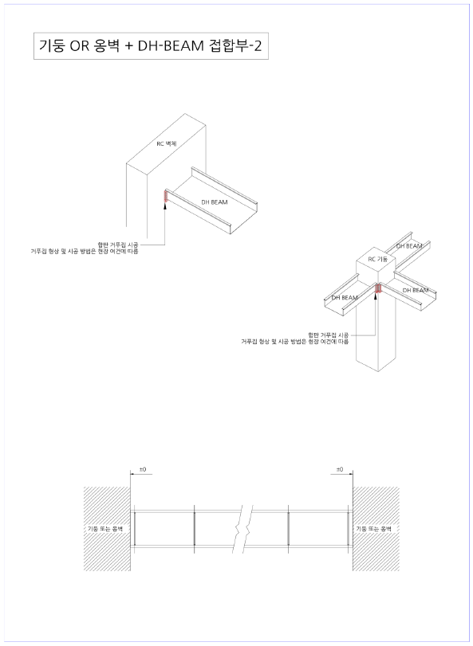

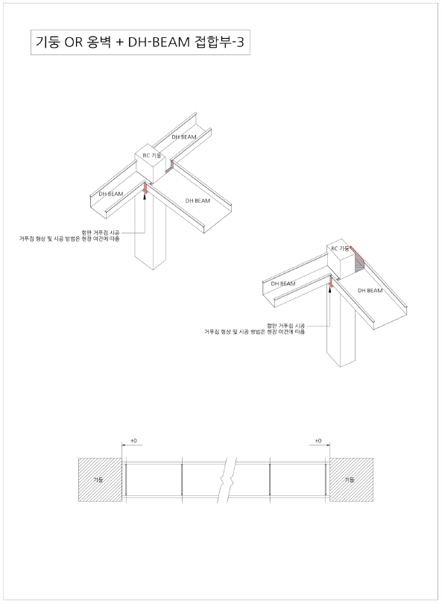

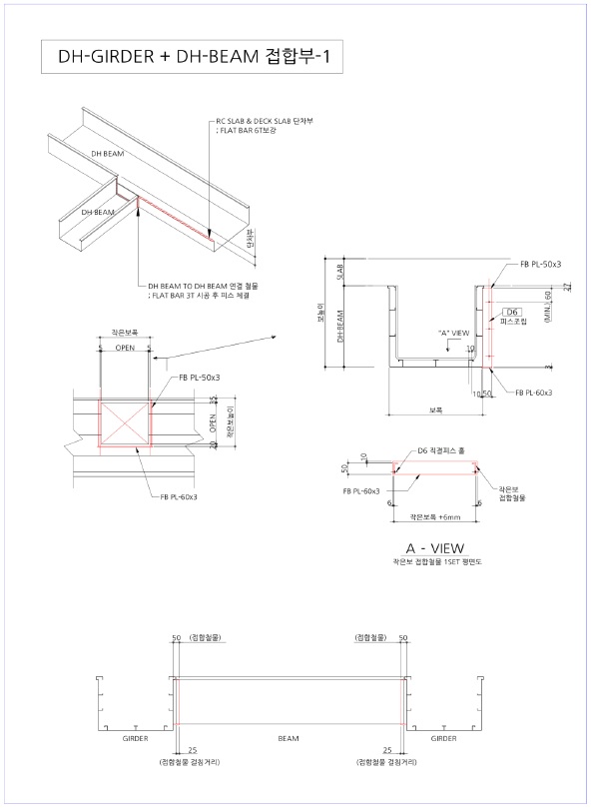

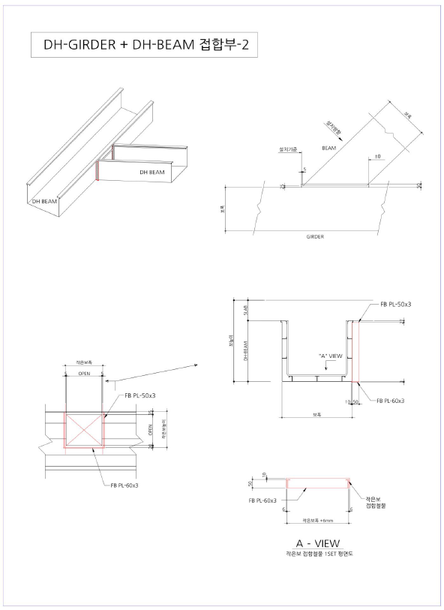

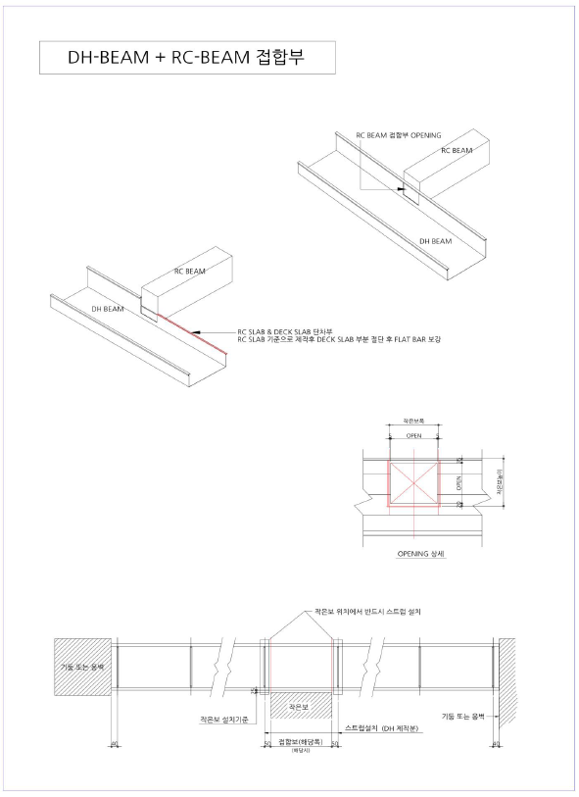

 |  | 2-2) 알폼 자재(임대) 관리 사항
 |  | (1) "을"은 임차물품의 소유권이 "갑"에게 있음을 반드시 인지하여야 하고, 다음 각호의 사항을
 |  | (1) 준수하여야 한다.
 |  | - "갑"은 "갑"이 제시한 관리지침을 "을"이 소홀히 할 경우 시정 조치 요구를 서면으로 할
 |  | - 수 있으며, "을"은 즉시 시정 조치 후 그 결과를 "갑"에게 서면 통보하여야 한다.
 |  | - 알폼 납품 업체와 사전에 납품일자 등 세부사항에 대한 협의를 거쳐야 하며, 납품 지연
 |  | - 사항 발생으로 인해 공정이 문제가 발생하지 않도록하여야 한다.
 |  | - 알폼 납품 업체와 세부사항 협의 완료 후, 시공을 위한 세부 도면을 작성하여야 하고,
 |  | - 작성된 도면은 "갑"과 협의, 승인을 득하여야 한다.
 |  | - 알폼 자재의 반납을 위한 청소, 규격별 정리, 상차, 운반비를 포함 견적하여야 한다.
 |  | ☞ 현장 내 소운반 포함
 |  | - 지급 제외되는 알폼 공사부분은 아래와 같으므로, 해당부위는 "을"의 별도 거푸집 공사
 |  | - 진행임을 인지하여 견적하여야 한다.
 |  | ☞ 지하구조물 및 기준층과 구조가 다른 변화부
 |  | ☞ 기준층 이하, 이상 계단실 경사부 및 방수턱
 |  | ☞ 옥탑 부분 및 지붕층과 비정형 부분 (PIT층 외)
 |  | ☞ 필로티 세대
 |  | ☞ 최상층 동 이형 층고 보완 자재 (1층 부속동, 최상층)
 |  | - "을"은 작업자에게 알폼 자재관리 요령 및 알폼 설치 작업 시 주위사항을 정기적으로
 |  | - 교육 및 관리 하여야 한다.
 |  | - 층고변화 시 연장부위 볼트 체결은 "을"이 조립하여야 한다.
 |  | - "을"은 지급되는 알폼 부속자재 손망실을 철저히 관리하여야 하며, 손실분에 대해서는
 |  | - "을"이 부담하여 조달하여야 한다.
 |  | - "을"은 제3자가 본 물품에 관하여 권리를 주장하거나, 제3자로부터 압류, 가압류, 가처분
 |  | - 등 강제집행을 당했을 때에는 "갑"의 소유권에 대한 침해를 배제하기 위한 모든 조치를
 |  | - 취하여 처리함과 동시에 그 사정을 즉시 "갑"에게 통지하여야 한다.
 |  | - 전항의 경우 "갑"이 필요한 조치를 취할 때에는 "을"은 적극적으로 협력하여야 한다.
 |  | - "을"은 임차물품의 요구 수량을 소요일로부터 60일전에 "갑"에게 통지하여야 하며
 |  | - "을"의 주문서에 의거 확정한다.
 |  | - "을"은 사용중의 수량 추가소요가 발생하였을 때에는 임차물품의 요구 수량을 도착
 |  | - 요구일로부터 30일 전에 "갑"에게 통지하여야 하며, "을"의 주문서에 의거 협의 후
 |  | - 확정한다.
 |  | - "을"은 셋팅이 완료된 물량을 "갑"과 자재납품사의 3사가 상호 확인할 수 있도록 하여야
 |  | - 하며, 자재임대물량 확인서에 서명날인하여야 하고, 이를 자재임대기간 종료 후 "갑"
 |  | - 에게 반납하여야 한다.
 |  | - "갑"과 "을"은 본 계약에 의거한 권리 및 의무를 상호변경, 대표자변경, 기타 여하한
 |  | - 방법으로도 제3자에게 양도 또는 승계하게 하거나 담보목적으로 제공하지 못하며,
 |  | - 기타 일체의 처분을 하지 못한다.
 |  | - "을"은 본 계약에서 정한 납품장소 이외의 장소로 임차물품을 이동시킬 때에는 "갑"의
 |  | - 승인을 받아야 하며, 승인 없이 이동한 임차물품은 멸실로 처리하여 변상하고, 이로
 |  | - 인하여 발생하는 민.형사상의 책임을 질 수 있다.
 |  | - 본 계약기간은 임대차 기간으로 각동별 자재입고 완료 후부터 작업완료 후 상차일자
 |  | - 상차일자 기준으로 하여야 한다.
 |  | - "을"의 사정에 의하여 임차물품의 해체, 철거가 불가능할 때에는 "갑"이 이를 확인 후에
 |  | - "갑"과 "을"이 협의하여 기간을 연장할 수 있다.
 |  | - "갑"이 "을"에게 임차물품을 인도 시 "갑"은 "을"에게 공장출고증을 교부하여야 하고,
 |  | - "을"은 이를 확인 서명한 출고증을 "을"의 인수증으로 대체하여야 한다.
 |  | - 임차물품의 반환 장소는 자재납품사가 납품한 장소로 하여야 하며, "갑"과 "을"이 동시
 |  | - 입회하여 임차물품을 검수, 출고증에 서명 후 상차하여야 한다.
 |  | - 인도된 임차물품의 수량에 부적합함이 있을 경우 "을"은 현장반입 후 15일 이내에 "갑"
 |  | - 에게 유선 또는 서면 통보 하여야 한다.
 |  | - 수량 부적합 통보가 없을경우 임차물품이 완전한 상태로 "을"에게 인도된 것으로 간주
 |  | - 하고 "을"은 이후 임차물품에 대한 비용을 부담하여야 한다.
 |  | - 반환에 소요되는 일체의 비용, 분류, 포장, 반환운반비 등은 "을"이 부담하여야 한다.
 |  | - 반환 시 "을"은 임차물품과 다른 물품으로 대체 반환할 수 없다.
 |  | - "을"은 매월 임차물품의 사용, 보관 상황 등을 "갑"에게 문서로 공유하여야 한다.
 |  | - "갑"과 "을"은 상대방에게 다음 각호의 내용에 해당하는 사유가 발생하였을 때
 |  | - 계약을 해지할 수 있다.
 |  | ☞ "갑", "을"이 파산, 회사정리 절차개시를 신청하여 본 계약을 계속 이행하기가 어려운
 |  | ☞ 경우가 되었을 때.
 |  | ☞ "갑", "을"이 금융기관으로부터 거래정지 처분을 받았을 때.
 |  | ☞ "갑", "을"이 본 계약을 위반하여 "갑", "을"이 시정 요청을 하였음에도 불구하고, 이에
 |  | ☞ 불응하였을 때.
 |  | - 위의 항 제1, 2호의 경우에는 "갑"과 "을"은 사전 협의하여 임차물품을 반출할 수 있다.
 |  | - "을"의 사용, 관리상의 잘못으로 인한 폐품의 기준과 멸실 가격 적용 비율은 다음 각 호
 |  | - 의 1과 같고, 폐품의 경우에는 반납 후 도착일부터 14일 이내에 "갑"에게 통보하여야
 |  | - 하고, "을"은 멸실 가격 적용 비율에 의한 금액을 자재납품사에게 지불하여야 한다.
 |  | ☞ 알폼의 꺽임, 절단, 중간부분 찌그러짐 등으로 원형으로 수리 불가능한 상태일 때.
 |  | ☞ 알폼의 꺽임, 절단, 중간부분 찌그러짐 등으로 내, 외관이 원래의 크기로 유동이
 |  | ☞ 불가능할 때.
 |  | ☞ 스터 핀 등 회수 부속자재의 원형 변경, 절단 등으로 인하여 수리 불능 상태일 때.
 |  | ☞ 기타 일반적인 방법으로 수리하여도 원래기능을 회복할 수 없을 때.
 |  | ※ 위 사항 일괄 공급가격(판매가격)의 100% 적용
 |  | ☞ 수량은 100%, 중량은 105% 있어야 하고, 폐성 한계(1항과 2항에 해당)는 2%이내로
 |  | ☞ 인정 하며, 그 이상의 물품에 대하여는 공급가격(판매가격)의 100% 적용하여야 한다.
 |  | ☞ 회수용 부속자재의 90% 수량은 회수되어야 하며, 그 이하일 때 공급가격(판매가격)
 |  | ☞ 100% 적용하여야 한다.
 |  | ☞ 자재의 분류 및 정리가 안된 상태의 자재는 반환이 불가능하며, "을"은 반드시 "갑"이
 |  | ☞ 지정한 장소에서 분류하여야 하고, 분류 후 청소를 철저히 하여야 한다.
 |  | ☞ 단 전체수량의 멸실 및 폐품처리는 "갑", "을" 상호협의하여 처리하여야 한다.
 |  | (2) 알폼자재 공급범위는 아파트 지상층(기준층~최상층 이하) "을"의 임대 자재임을 인지
 |  | (2) 하여야 하고, "을"의 책임하에 유지관리되어야 한다.
 |  | (3) 알폼 조립에 소요되는 부속자재의 현황을 참고하여야 한다.
 |  | 품명 |  | 공급량 | 최소반납수량 |  | 비고
 |  | 스틸웨지(WEDGE) |  | 해당없음 | 형틀지입자재 |  | 형틀 지입자재
 |  | 타이핀(TIE PIN) |  | 해당없음 | 형틀지입자재 |  | 형틀지입자재 (둥근 PIN)
 |  | 롱 핀(LONG PIN) |  | 해당없음 | 형틀지입자재 |  | 슬라브와 동바리 고정용
 |  | 플렛타이(FLAT TIE) |  | 해당없음 | 형틀지입자재 |  | 내부 매립형
 |  | 외부타이(WALL TIE) |  | 해당없음 | 형틀지입자재 |  | 외부 전용형
 |  | HOOK |  | 해당없음 | 형틀지입자재 |  | 하부WALL 바대용
 |  | 자재인양구 |  | 해당없음 | 형틀지입자재 |  | 1개 / 1바닥 세대당
 |  | ALU-SUPPORT 또는 일반용 |  | 100% | 100% |  | 3개층용
 |  |  |  |  |  |  | 설치잔여 2개층 자재 형틀지입
 |  | PROF-HEAD |  | 100% | 100% |  | 3개층용
 |  |  |  |  |  |  | 설치잔여 2개층 자재 형틀지입
 |  | (4) 기존 Form과 자재납품사 알폼과의 연결 부속자재, 킥커용 슬리브(PVC제품)는 제외함을
 |  | (7) 인지하여야 한다.
 |  | (5) "갑"의 공급부속 잡자재는 지정, 규정수량만 공급하며, 분실훼손에 따른수량은 반영하지
 |  | (7) 인지하여야 한다.
 |  | (6) 서포트는 기준층의 규격품만을 "갑"이 공급하며, 기타 비규격에 대하여는 "을"이 반입
 |  | (8) 설치하여야 한다.
 |  | (7) 자재납품사의 알폼은 임대 전용자재이며, 현장사용 후 반환시에는 품목별 및 규격별로
 |  | (9) 규격별로 분류정리하여야 하고, 수량은 100%, 중량은 콘크리트 잔재를 감안하여 105%
 |  | (9) 이상으로 반납하여야 한다.
 |  | (8) 알폼의 패널 및 서포트는 아래 기준에 의거 규격별로 별도 Packing 후 반납하여야 한다.
 |  | - WALL 규격 : 600(90장), 450(120장), 400(150장), 300(180장) x 2300, 2450
 |  | - SLAB 규격 : 600x1200(90장)
 |  | - Al-Support : 2270H, 2370H, 2470H 각 100개 Packing
 |  | - Hi-Tech Support : D100(49개), D80(42개) Packing
Ⅲ-Ⅱ. 공종별 공사범위 및 견적조건 (철근 공사)
 | 1. 공사 범위
 |  | 1) 지급자재 : 철근
 |  | 1) 지입자재 : 지급자재를 제외한 모든 주/부자재 일체
 |  | (1) 폭 고정재, 간격 유지재, 철선, 응력분산곡면판, 커플러, 전단 보강재 등
 |  | (2) 스페이셔 색상 구분 : 3cm 적색계열, 4cm 황색계열, 5cm 청색계열
 |  | 2) 도서(실시, 특화), 시방, 내역에 명기된 부위 일체 및 현장 지정 세부공사
 |  | 3) 각종 자재의 하차, 야적 및 현장 내 소운반 (하차 장비비 포함)
 |  | 4) 잉여자재 뒷정리 및 귀책사유 폐기물 반출(해당시 폐기물처리 신고 및 비용 포함)
 |  | 5) 반입 자재 검수, 관리
 |  | 6) 벽체, 바닥, 보강근(타워 엠베드 등) 철근배근
 |  | 7) 시공불량에 따른 재시공 및 관련 공정 재시공
 | 2. 견적조건 및 유의사항
 |  | 1) 일반공통사항 [아래 사항 외 형틀공사 내용과 동일]
 |  | (1) 정산 물량은 도면 기준 산출물량(설계 수량)으로 하며, 도면 변경 및 기타 추가
 |  | (1) 보강 등으로 인한 추가 배근은 필히 "갑"의 작업지시서를 받아 정산시 반영하여야 한다.
 |  | (2) 반입 철근 물량은 1%는 할증된 수량 이며, 할증 수량을 제외한 실 시공물량으로 정산
 |  | (2) 하여야 한다.
 |  | 2) 공사일반사항
 |  | (1) 자재 할증 및 LOSS, 공과잡비는 단가에 포함하여 견적하여야 한다.
 |  | (2) "을"은 해당 현장 지역의 건설노동조합 활동범위, 노무 민원을 사전에 확인하여 "갑"에게
 |  | (3) 공유하여야 하며, 현장 공정에 차질이 발생하지 않도록 사전조치를 하여야 하고, 이에
 |  | (3) 발생되는 비용을 포함 견적하여야 한다.
 |  | (3) 지급자재는 현장 도착도까지 "갑"이 관리업무이며, 현장 도착자재의 하차 및 소운반은
 |  | (3) "을"이 실시하여야 하고, 이를 포함 견적하여야 한다.
 |  | (4) 슬라브 철근 받침대는 PVC제품을 사용하여야 하고, 기초 철근의 받침대는 "갑"에게 승인
 |  | (3) 받은 콘크리트 제품을 사용하여야 한다.
 |  | (5) 옹벽 복배근 부위의 스페이셔는 수평 일체형을 사용하여야 한다.
 |  | (6) 매직프레임, 커플러, 가스압접 시 먼저 샘플 및 성적서를 "갑"에게 제출, 승인을 득하여
 |  | (4) 사용하여야 한다.
 |  | (7) 철근은 공장 가공이며, 현장 도착 시 자재 소운반, 자재야적 및 관리하여야 하고, 필요시
 |  | (6) 일부 현장 가공이 있음을 인지하여 견적하여야 한다.
 |  | (8) 시공상세도를 사전에 "갑"과 협의, 작성하여야 하고, 철저히 검토하여 오시공, 재시공이
 |  | (7) 발생하지 않도록 하여야 한다.
 |  | (9) 현장 내 임시 기초, 가설 통행로 등의 시공을 포함 견적하여야 한다.
 |  | - 건설용리프트 기초, 가설 램프 진입로, 세륜장(이설 시) 등
 |  | (10) 모든 개구부 4면 모서리에 응력분산 곡면판을 시공하여야 하고, 이에 소요되는 자재 등
 |  | (10) 일체를 포함 견적하여야 한다.
 |  | (11) 모든 기계, 전기 슬리브와 개구부 주변 철근 보강을 구조일반사항에 맞추어 실시하여야
 |  | (11) 하고, 이를 포함 견적하여야 한다.
 |  | (12) 현장 가공시 철근 절단은 기계 가공을 원칙으로 하여야 하고, 산소 사용을 금한다.
 |  | (13) U-bar 및 스터럽은 "갑"의 시공 기준에 의거하여 시공하여야 하며, 사전에 "갑"과 협의
 |  | (13) 하여 재시공이 발생하지 않도록 하여야 한다.
 |  | (14) "을"은 주 1회 철근 규격별 부위별 투입물량, 재고물량을 체크하여 "갑"에게 제출하여야
 |  | (14) 하고, 계획대비 초과물량에 대해서도 즉시 분석하여 "갑"에게 제출하여야 한다.
 |  | (15) 철근 보관은 지면에서 20cm이상 침목 등을 설치하여 지면에 닿지 않도록 보관하여야
 |  | (12) 하며, 작업종료 후 반드시 천막 등으로 보양하여야 하고, 이를 포함 견적하여야 한다.
 |  | (16) 스페이셔 재질은 반입 전 "갑"에게 관련 자료를 제출, 승인을 득하여야 한다.
 |  | (17) 타워크레인용 소형 운반함, 인양용 밴드는 "을"이 반입하여야 하며, 세부 규격사항은
 |  | (14) "갑"의 기준을 사전에 확인하여 적합여부를 확인하여야 한다.
 |  | (18) 지하주차장 슬라브 단차, 주차장 배수 트렌치 등 일부 절곡 배근이 있으며, 이를 포함
 |  | (15) 견적하여야 한다.
 |  | (19) 슬라브 철근배근 후 기계, 전기 배관 완료 시 결속 상태 확인, 스페이셔 설치 확인 등
 |  | (19) 잔손보기를 "갑"의 확인하에 실시하여야 하고, 이를 포함 견적하여야 한다.
 |  | (20) CON'C 타설 시 철근 작업자는 항시 대기하며 피복, 결속 상태를 지속 관리하여야 하고,
 |  | (19) 이에 소요되는 비용을 포함 견적하여야 한다.
 |  | (21) 철근 벤딩기에 협착 방지센서 부착하여 안전사고를 방지하여야 한다.
 |  | (22) 철근 작업용 발판(안전기준에 적합)은 "갑"의 승인을 득한 제품을 사용하여야 하고, 이를
 |  | (18) 포함 견적하여야 한다.
 |  | (23) 지하실 PIT층(h=4.0m 이상), 옥탑, 기계실 공사 시 필요한 가설 B/T, 안전발판은 유해
 |  | (19) 위험 방지 계획서에 준하여 설치, 관리하여야 하고, 이를 포함 견적하여야 한다.
 |  | (24) 동절기기간 슬라브 거푸집 작업이 끝난 후 철근 작업 전, 중, 후에 눈이 내릴 시 보양을
 |  | (20) 실시하여야 하고, 이에 소요되는 자재 등 일체를 포함 견적하여야 한다.
 |  | (25) 옹벽철근은 폭고정 겸용 스페이셔를 최상단에 사용하여야 하며, 모든 철근의 결속은
 |  | (25) 300mm간격 이상은 100%, 기타 부위(300mm미만)는 50%이상 결속하여야 한다.
 |  | (26) 정착, 이음길이가 부족할 경우 커플러 또는 압접 시공을 하여야 하고, 이를 포함 견적
 |  | (26) 하여야 한다.
 |  | (27) 기초 옹벽 철근은 인장 정착 길이만 확보되도록 기초 상부근에 고정하여야 하고, 불필
 |  | (27) 요한 표준 갈고리 시공을 금하여야 한다.
 |  | (28) 시공 이음 철근 등의 부식방지를 위해, 부직포, 천막 보양 처리하여 이물질 투입을
 |  | (28) 방지하여야 하고, 이를 포함 견적하여야 한다.
 |  | (29) 타워크레인 운영 범위를 사전에 "갑"과 확인하여야 하고, 별도 장비 투입이 필요한
 |  | (31) 구간을 확인하여 크레인 장비비를 포함 견적하여야 한다.
 |  | (30) 철근 자재보관 장소는 동별로 구획하여 보호망을 시공하여야 하며, 가공리스트, 재고량
 |  | (32) 파악이 되도록 현황판을 설치하여야 하고, 이를 포함 견적하여야 한다.
 |  | (31) 최상층의 수직철근은 항상 밴딩시켜 슬라브 철근과 정착 길이를 확보하여야 한다.
 |  | (32) 철근 등 자재 인양 시 별도 신호수를 투입하여 주변 통제 및 양중 관리를 하여야 하고,
 |  | (32) 신호수 복장, 안전 유도봉, 호각 등을 착용하여야 한다.
 |  | (33) 기초철근 및 주차장 PC상부 철근 작업 시 작업 통행을 위한 작업로 자재(철재 패널)를
 |  | (37) 포함 견적하여야 한다.
 |  | (34) 알폼거푸집 상부에서 철근 내리기 및 운반 시 바닥에 부딪힘에 주의하여 소음민원을
 |  | (41) 방지하여야 하고, 민원발생 시 "갑"의 행정처리에 적극 협조하여야 한다.
 |  | (35) 현장여건에 따라 기초 전단보강재나 제진댐퍼가 입찰에 포함될 경우 지정품목을 확인 후
 |  | (42) 자재 등 일체를 포함 견적하여야 한다.
 |  | (36) 현장여건에 따라 커플러 시공이 발생할 수 있으므로, 사전에 "갑"과 커플러 시공 예상
 |  | (36) 구간을 검토, 협의하여야 하고, 이를 포함 견적하여야 한다.
 |  | (37) 슬라브 배근 시 개구부 및 배관이 설치되는 부위에 대해 간섭이 발생하지 않도록 별도
 |  | (37) 표기하여야 하며, 배근 간섭 시 구조일반사항에 따라 보강을 실시하여야 한다.
 |  | (38) 철근 전단보강근(내진철근) 반영 여부를 사전에 "갑"과 확인하여야 하고, 누락시공되지
 |  | (38) 않도록 철저히 검토, 시공하여야 한다.
 |  | (39) 철근 누락 시공부위에 대해 케미컬 앙카를 시공하여야 하고, 이를 포함 견적하여야 한다.
Ⅲ-Ⅲ. 공종별 공사범위 및 견적조건 (콘크리트 공사)
 | 1. 공사 범위
 |  | 1) 지급자재 : 레미콘
 |  | 1) 지입자재 : 지급자재를 제외한 모든 주/부자재 일체
 |  | (1) 비계공사는 비계파이프를 포함 부자재 일체
 |  | 2) 도서(실시, 특화), 시방, 내역에 명기된 부위 일체 및 현장 지정 세부공사
 |  | 3) 각종 자재의 하차, 야적 및 현장 내 소운반 (하차 장비비 포함)
 |  | 4) 잉여자재 뒷정리 및 귀책사유 폐기물 반출(해당시 폐기물처리 신고 및 비용 포함)
 |  | 5) 반입 자재 검수, 관리
 |  | 6) 타설 후 습윤 양생(물뿌리기 및 비닐보양)
 |  | 7) 타설구간 보양 및 해체(우천, 우설)
 |  | 8) 시공불량구간 보수(표면 기포 다수 구간 등)
 |  | 9) 타설 전 필름 포설 및 법면 천막 포설
 |  | 10) 단위세대 평활도 관리(3m당 7mm이하)
 |  | 11) 기계 미장 시공
 |  | 12) 시스템비계 설치, 관리
 | 2. 견적조건 및 유의사항
 |  | 1) 일반공통사항 [아래 사항 외 형틀공사 내용과 동일]
 |  | (1) 정산 물량은 도면 기준 산출물량(설계 수량)으로 하며, 도면 변경 및 기타 추가 사유에
 |  | (1) 따른 추가 타설은 필히 "갑"의 작업지시서를 받아 정산시 반영하여야 한다.
 |  | (2) 반입 레미콘 물량은 1%는 할증된 수량 이며, 할증 수량을 제외한 실 시공물량으로 정산
 |  | (2) 하여야 한다.
 |  | 2) 공사일반사항
 |  | (1) 자재 할증 및 LOSS, 공과잡비는 단가에 포함하여 견적하여야 한다.
 |  | (2) 콘크리트 타설의 불량 시공에 대한 보완 공사는 즉시 시행하여야 하고, 이에 소요되는
 |  | (2) 비용 일체를 포함 견적하여야 한다.
 |  | (3) 콘크리트 물량을 감안하여 주간에 타설을 완료할 수 있도록 사전에 "갑"과 협의하여 계획
 |  | (6) 수립하여야 하며, 이에 필요한 펌프카를 투입하여야 한다.
 |  | (4) 예비용 엔진 바이브레이터 1대는 상시 현장 내 비치하여야 한다.
 |  | (5) 배관 타설 시 분배기 사용을 원칙으로 하여야 한다.
 |  | (6) 콘크리트 타설 작업자는 반드시 절연 안전장화를 착용하여 안전사고를 방지하여야 한다.
 |  | (7) 레미콘 차량 통제를 위한 신호수를 배치하여야 하며, 타설 후 세륜 관리를 위한 인원을
 |  | (7) 추가 배치하여 민원발생을 방지하여야 하고, 이에 소요되는 비용을 포함 견적하여야 한다.
 |  | (8) 콘크리트 타설을 위한 작업 발판, 가설 배관 받침 등 작업을 위한 자재 등 일체를 포함
 |  | (8) 견적하여야 한다.
 |  | (9) 현장주변 외부도로를 일시 점유하여 콘크리트 타설 시 차량통행 제한에 따른 민원이 발생
 |  | (9) 하지 않도록 교통통제 인원과 신호수를 배치하여야 하고, 이를 포함 견적하여야 한다.
 |  | (10) 버림 콘크리트 타설 시 파일두부 내부 채움을 실시하여야 하며, 파일두부에 묻은 C급
 |  | (10) 콘크리트를 깨끗하게 제거하여야 한다.
 |  | (11) 동절기기간 콘크리트 타설 시 보양에 필요한 천막 자재 등 일체를 포함 견적하여야 하며,
 |  | (11) 보양천막 보수를 전담하는 인원을 배치하여, 양생에 지장이 없도록 관리하여야 한다.
 |  | (12) 콘크리트 보양 천막 자재규격은 325g/m2이상의 제품을 기준으로 하여야 하며, 반입 전
 |  | (12) "갑"에게 관련 자료를 제출, 승인을 득하여야 한다.
 |  | (13) 콘크리트 양생용 보양막 설치 시 강풍 및 폭설에 의한 훼손이 발생하지 않도록 견고하게
 |  | (24) 설치하여야 하며, 수평비계와 수직 갱폼케이지 사이를 클램프로 정밀시공 하여야 한다.
 |  | (14) 아파트, 부대시설의 자재인양구와 개구부 콘크리트 타설을 포함 견적하여야 한다.
 |  | (15) 타설면 마감 시 계단, 전면발코니, 후면발코니 턱 및 방수턱은 쇠흙손 마감하여야 한다.
 |  | (16) 레미콘 타설 시 바닥이나 옹벽 면에 설치된 부설물(설비 및 소방배관, 전기 박스 등)에
 |  | (15) 주의하여 시공하여야 하며, 파손 또는 훼손시 "갑"에게 즉시보고하여 조치될 수 있도록
 |  | (15) 하여야 한다.
 |  | (17) 기계고장, 장비 불량 등으로 레미콘 회차 등의 손실이 발생하지 않도록 최소 타설 1일 전
 |  | (16) 점검하여야 하고, 특이사항 발생시 즉시 "갑"에게 보고하여야 한다.
 |  | (18) 콘크리트 타설 시 재료분리 현상이 일어나지 않도록 하여야 하며, 콘크리트가 덜 채워진
 |  | (19) 부분은 무수축 몰탈로 즉시 밀실하게 마감시켜야 한다.
 |  | (19) 콘크리트 타설 전 외부로 콘크리트 잔재물이 떨어지지 않도록 보양하여야 하고, 내부
 |  | (21) 벽면은 비닐 등으로 보양하여 외부차량 파손이 발생하지 않도록 하여야 한다.
 |  | (20) 동절기기간 천막 보양 시 갱폼게이지 상, 하부 발판부위는 부직포 보양 시공하여야 하며,
 |  | (26) 외부 최하단 보양 천막은 바람이 들어오지 않게 밀실하게 감아서 시공하여야 한다.
 |  | (21) 기초 콘크리트 타설 시 침하균열이 발생하지 않도록 2차 다짐 작업을 하여야 하고, 침하
 |  | (23) 균열 발생시 즉시 보수하여야 한다.
 |  | (22) 기초 콘크리트 타설 시 벽체, 기둥 다월바 오염을 방지하기 위해 비닐 보양을 실시하여야
 |  | (28) 하며, 타설 중 발생한 콘크리트 잔재물 및 기타 오염 부위는 깨끗하게 청소하여 추가적인
 |  | (28) 손보기가 없도록 하여야 하고, 이를 포함 견적하여야 한다.

 |  | (23) 재료분리 및 건조수축에 의한 균열발생 시 보수, 보강을 실시하여야 하며, 콘크리트 균열
 |  | (31) 폭 0.3mm이상이거나 균열 폭 0.3mm미만이라 하더라도 관통 균열인 경우는 즉시 보수를
 |  | (31) 실시하여야 한다.
 |  | (24) 단위세대 콘크리트 타설 시 바탕면 평활도(3m당 7mm이하)관리를 하여야 하며, 쇠흙손
 |  | (80) 마감을 실시하여야 하고, 성과도를 매 타설시 마다 "갑"에게 제출하여야 한다.
 |  | (25) 바탕면 평활도 미확보 시 무수축 몰탈 채움, 바닥 그라인더를 실시하여야 하고, 이에 소요
 |  | (80) 되는 비용 일체를 포함 견적하여야 한다.
 |  | - 매층 평탄도 레벨측정후 자료 제출
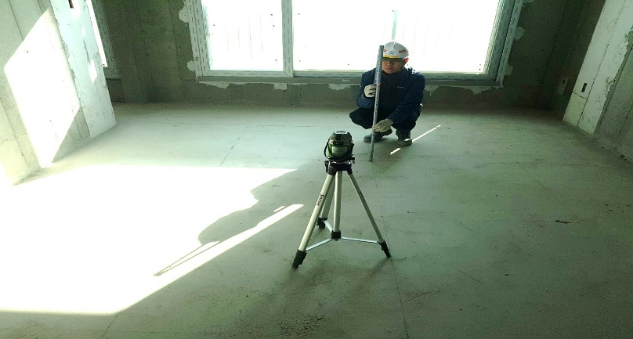

 |  | - 기준치를 벗어나는 경우 그라인더 실시 후 자료 제출
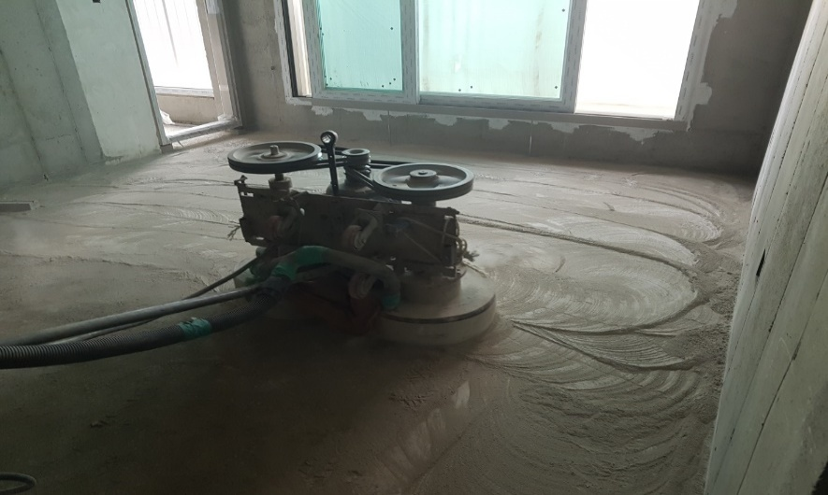

 |  | (26) 펌프카 주변 에어방음벽을 설치하여 타설 소음에 따른 민원을 최소화하여야 한다.
 |  | (27) 펌프카 주위 접근방지를 위한 울타리 설치, 펌프카 호퍼부위 레미콘 믹서트럭과의
 |  | (83) 충돌방지를 위한 스토퍼를 설치하여야 한다.
 |  | (28) 펌프카는 투입 6개월 이내 비파과검사를 실시한 장비가 투입입되어야 하며, 매 6개월 마다
 |  | (84) 실시하여야 한다.
 |  | (29) 펌프카 제한 기종은 "갑"의 기준을 참고하여 준수하여야 한다.
 |  | - KCP중공업: KCP63ZX170, 에버다임: ecp55/60cs
 |  | (30) 분배기, 보양자재 등 자재 인양 시 별도 신호수를 투입하여 주변 통제 및 양중 관리를
 |  | (32) 하여야 하고, 신호수 복장, 안전 유도봉, 호각 등을 착용하여야 한다.
 |  | (31) 기초 버림 콘크리트 타설 전 두께 0.1mm이상 pe film포설을 포함 견적하여야 한다.
 |  | (32) 콘크리트 타설 전, 후 기상에 따라 (강풍, 우천, 폭설, 동해 등)에 따른 표면 보호가 필요할
 |  | (24) 경우 천막 보양을 실시하여야 한다.
 |  | (33) 타워크레인 작업 반경 이외 부분의 장비 양중이 필요할 수 있으므로, 사전에 "갑"과 타워
 |  | (33) 범위를 확인하여야 하고, 별도 장비 투입 필요시 이를 포함 견적하여야 한다.
 |  | (34) 레미콘 타설 시 펌핑용 유도제 사용을 원칙으로 하여야 하며, 초기 Pump윤활용 몰탈
 |  | (37) 사용 시 호퍼를 이용하여 회수처리 하여야 한다.
 |  | (35) 주차장 상부 등 구조물 상부에서 콘크리트 타설 시 진동을 완화할 수 있는 받침장치를
 |  | (39) 설치한 후 타설을 하여야 한다.
 |  | (36) 자재인양구의 바닥마감은 기존 마감면 대비 (-) 5mm 이내로 쇠흙손 마감을 하여야 하며,
 |  | (36) 편차 발생 시 그라인딩 또는 무수축 몰탈 보수를 즉시 진행하여야 한다.
 |  | (37) 합벽구간 타설 시 타설발판을 별도 설치하여야 하고, 이에 소요되는 자재 등 일체를 포함
 |  | (37) 견적하여야 한다.
 |  | (38) 모든 비계설치는 시스템비계 사용를 원칙으로 하여야 한다.
 |  | (39) 비계 해체 시 파이프, 클램프 및 연결핀을 완전히 해체 후 지정 장소에 정리하여 반출
 |  | (50) 하여야 한다.
 |  | (40) 비계 설치 시 수직 사다리 설치를 포함 견적하여야 한다.
 |  | (41) 비계설치는 발판, 비계다리, 분진망, 폭목 등의 자재, 시공 일체를 포함 견적하여야 하며,
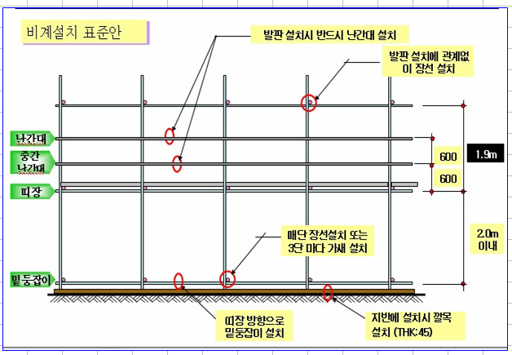
 |  | (52) 발판상부에서 수평비계 사이의 중간허리 안전난간대를 필히 설치하여야 한다.

 |  | (42) 주차장 단차구간 및 층고가 높은 외벽구간에는 되메우기를 동시에 진행할 수 있도록
 |  | (42) 쌍줄용 T-브라켓 지지대 비계를 적용하여 설치하여야 하고, 이를 포함 견적하여야 한다.
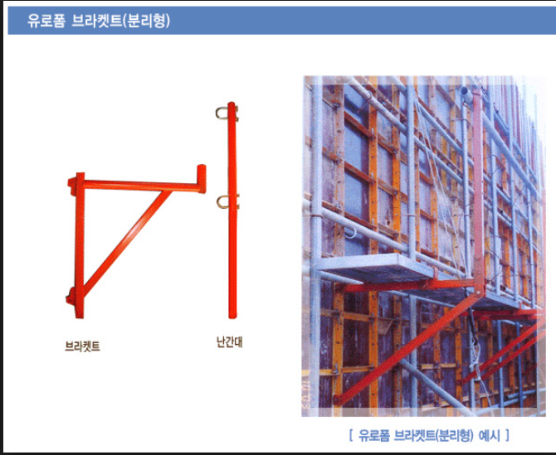

 |  | (43) 옹벽 선 타설 시(지하실 PIT층, 옥탑, 기계실 등) 필요한 가설 B/T 및 안전발판은 "을"이
 |  | (54) 반입, 설치, 관리하여야 하고, 이를 포함 견적하여야 한다.
 |  | (44) 쌍줄비계 설치 시 수직 이동통로를 설치하여야 하며, 독립형 워킹타워 시스템으로 설치
 |  | (55) (수직망 포함)하여야 하고, 계단참 3면 부분에 끝단막이(폭목 높이15cm이상) 설치를 포함
 |  | (55) 견적하여야 한다.
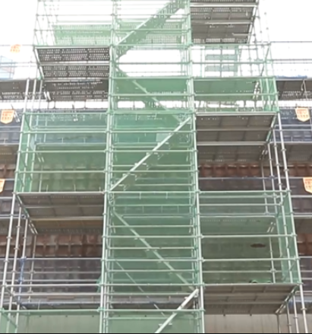
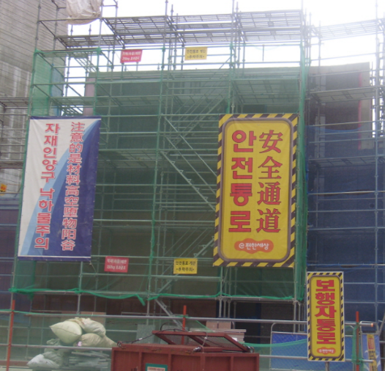

 |  | (45) 부속동 옥상 등의 출입을 위한 가설계단 설치, 해체를 포함 견적하여야 한다.
 |  | (46) 아래의 시스템비계 세부 설치 기준을 준수하여야 한다.
 |  | - 비계설치 전 설치계획서를 작성 후 "갑"에게 제출, 승인을 득하여야 한다.
 |  | - 비계공사 외부 승강로를 설치 하여야 하고, 경사통로는 60M, 사다리식 통로는 30M를
 |  | - 기준으로 하여야 한다.
 |  | - 비계하부 밑받침 철물 및 밑둥잡이를 설치하여야 한다.
 |  | - 수직재, 수평재, 가새재를 견고하게 연결되는 구조로 설치하여야 한다.
 |  | - 비계 밑단의 수직재와 받침철물은 밀착이 되도록 설치하여야 하며, 수직재와 받침철물의
 |  | - 연결부 겹침길이는 받침철물 전체길이의 3분의 1 이상이 되도록 하여야 한다.
 |  | - 수평재는 수직재와 직각으로 설치하여야 하며, 체결 후 흔들림이 없도록 견고하게 설치
 |  | - 하여야 한다.
 |  | - 벽 연결재의 설치 간격은 제조사가 정한 기준에 따라 설치하여야 한다.
 |  | (47) 아래의 시스템비계 세부 조립 기준을 준수하여야 한다.
 |  | - 비계 밑둥에는 밑받침 철물을 사용하여야 하며, 고저차가 있는 경우에는 조절현 밑받침
 |  | - 철물을 사용하여 시스템 비계가 항상 수평 및 수직을 유지하도록 하여야 한다.
 |  | - 경사진 바닥에 설치하는 경우에는 피벗형 받침 철물 또는 쐐기 등을 사용하여 밑받침
 |  | - 철물의 바닥면이 수평을 유지하도록 하여야 한다.
 |  | - 가공 전로에 근접하여 비계를 설치하는 경우에는 가공 전로를 이설하거나 가공 전로
 |  | - 절연용 방호구를 설치하는 등 가공 전로와의 접촉을 방지하기 위하여 필요한 조치를
 |  | - 선행하여야 한다.
 |  | - 비계 내에서 근로자가 상하 또는 좌우로 이동하는 경우에는 반드시 지정된 통로를 이용
 |  | - 하도록 주지시켜야 한다.
 |  | - 비계 작업 근로자는 같은 수직면상의 위와 아래 동시 작업을 금지하여야 한다.
 |  | - 작업발판에는 제조사가 정한 최대적재하중을 초과하여 적재해서는 아니 되며, 최대
 |  | - 적재하중이 표기된 표지판을 부착하여야 하고, 근로자에게 주지시켜야 한다.
 |  | (48) 수직보호망은 안전인증(KCS)에서 정하는 성능기준에 적합한 것을 사용하여야 한다.
 |  | (49) "을"은 작업 간 법적소음기준을 준수하여 소음 및 비산먼지 민원을 방지하여야 하고,
 |  | (63) 민원 발생 시 "갑"의 행정업무에 적극 협조하여야 한다.
 | 3. (철근콘크리트공사) 프리콘수행 견적조건
 |  | 1) 프리콘수행
 |  | (1) 당 현장은 프리콘수행 현장으로 공사투입 전 프리콘수행에 대하여 다음과 같은 제반
 |  | (1) 운영에 따라 수행하여야 한다.
 |  | 2) 프리콘수행 목적
 |  | (1) 설계검토 : 설계도서 검토, VE활동을 통한 설계변경 최소화
 |  | (2) 원가관리 : 지하층 물량검토 및 절감방안을 통한 원가최적화
 |  | (3) 공정관리 : 토목, 철근콘크리트, PC공사간의 간섭 리스크 최소화
 |  | (3) 공정관리 : MS-PJ 및 3D Modeling(DI PLAN)을 통한 철근콘크리트공사 최적화
 |  | 3) 조직구성 및 수행방법
 |  | (1) 프리콘 기간 : 입찰 후 약 7주 (공사투입 전)
 |  | (2) 장소 : 현장사무실
 |  | (3) 참여조직 (2명)
 |  | - 현장소장 : 당 현장 철근콘크리트공사를 실질적으로 수행할 직원
 |  | - 공무담당 : 각종 폼 계획, 자재 계획, CAD사용이 능통한 엔지니어
 |  | (4) 수행방법
 |  | - 최소 5일/주 출근 (현장 상주)
 |  | 4) 수행범위
 |  | (1) 주차별 수행 업무
 |  |  | 주간 |  | 중점 수행내용 |  |  |  | 비고
 |  |  | 1주차 |  | 현장현황파악 및 설계도서 검토
 |  |  | 2주차 |  | 시공계획, 공법 검토
 |  |  | 3주차 |  | 시공성검토(장비,자재 투입계획 등)
 |  |  | 4주차 |  | 프로세스맵핑, 생산성 관리
 |  |  | 5주차 |  | 프로세스맵핑, MS-PJ작성 지원
 |  |  | 6주차 |  | 원가내역 작성, MS-PJ작성 지원
 |  |  | 7주차 |  | 성과취합, 최근현안 대응방안
 |  | (2) 주요 작성서류
 |  | - 가설계획 및 내부 동선, Zonning계획
 |  | - 폼 사용계획(자재전용, 소요, 투입계획)
 |  | - 인력운영계획(인력, 노조투입에 따른 생산성 등)
 |  | - 공정계획(Zonning별 세부공기, 지상층 Cycle공정)
 |  | - 신규공법 제안 및 생산성 검토
 |  | - 설계검토서 및 시공개선 사항
 |  | - T/C (Target Cost) 관리
 |  | - VE제안서 작성
 |  | 5) 프리콘수행 결과물 및 정산 세부기준
 |  | (1) 본 프리콘수행에 대한 결과를 통해 최종변경계약을 진행하여야 하며, 공사 투입 시
 |  | (1) 프리콘수행결과에 대한 피드백을 보고하여야 한다. 정산관련 사항은 아래와 같다.
 |  | - 물량 검증
 |  | ☞ 프리콘기간 내 계약물량에 대한 검증을 통해 최종 변경계약을 실시하여야 한다.
 |  | ☞ 최초계약 물량과 프리콘수행 후 물량에 대한 비교분석을 실시하여 실제 시공에
 |  | ☞ 반영될 수 있도록 작성하여 물량최적화 활동을 하여야 한다.
 |  | 6) 업무 중단 시의 담당자 교체
 |  | (1) "을"의 귀책사유로 인하여 업무의 전부 또는 일부가 중단되거나 원활한 진행이 어렵다고
 |  | (1) 판단되는 경우에 시공사는 "을"의 담당자를 교체 요청할 수 있으며, "을"은 해당 담당자를
 |  | (1) 교체하여야 한다.
 |  | 7) 성과품의 소유권
 |  | (1) 프리콘수행과 관련 작성한 모든 도서 및 자료의 소유권은 "갑"에게 귀속된다.
 |  | (2) 제 1항의 도서는 "을"와 계약 목적과 관련 없이 타 용도에 사용할 수 없으며, "갑"의
 |  | (2) 승인 없이 인용 또는 사용되었을 경우 민형사상 모든 법적 책임을 진다.
 |  | 8) 비밀보장
 |  | (1) "을"은 시공사의 이익을 최대한 보호하고 업무를 하면서 취득한 사항을 타인에게
 |  | (1) 누설하거나 인지시켜서는 아니 된다. 또한, "을"의 사용원 또는 "을"의 하도급자가
 |  | (1) 이조항을 위반하였을 때에도 "을"는 연대하여 책임을 진다.
 |  | (2) 관련 도서 및 프리콘성과물의 외부 반출 또는 외부인의 열람은 "갑의 승인을 받아야 한다.

